ワークフローメニュー
画面定義
共通情報 |  | プロジェクト名 | 株式会社クワガタ様向け KID'S 受発注機能改修 |  |  |  | 作成者 | solcom 品川
 |  | システム名 | Kuwagata Integrated Dealing System (KID'S) |  |  |  | 作成日付 | 2018-12-07
 |  | 工程名 | 基本設計 |  |  |  | バージョン | 0.3
 |  | ドキュメントID | KIDS0002 |  |  |  | 更新者
 |  | ドキュメント名 | 基本設計 画面設計書 |  |  |  | 更新日付
書誌情報 |  | 画面ID | U-08-00
 |  | 画面の名称 | ワークフローメニュー
 |  | 概要 | 本改修により廃止。ワークフロー機能は本改修より廃止とする。

画面レイアウト

本改修により廃止

使用する部品
画面レイアウトは存在しない。

操作手順
1 | なし

派生画面
1 | なし

画面遷移
遷移元 |  |  |  | 遷移先
- | - | - |  | - | - | -

備考
1 | 本改修により廃止

案件一覧
画面定義
共通情報 |  | プロジェクト名 | 株式会社クワガタ様向け KID'S 受発注機能改修 |  |  |  | 作成者 | solcom 品川
 |  | システム名 | Kuwagata Integrated Dealing System (KID'S) |  |  |  | 作成日付 | 2018-12-07
 |  | 工程名 | 基本設計 |  |  |  | バージョン | 0.3
 |  | ドキュメントID | KIDS0002 |  |  |  | 更新者
 |  | ドキュメント名 | 基本設計 画面設計書 |  |  |  | 更新日付
書誌情報 |  | 画面ID | U-08-01
 |  | 画面の名称 | 案件一覧
 |  | 概要 | 本改修により廃止。ワークフロー機能は本改修より廃止とする。

画面レイアウト

本改修により廃止

使用する部品
画面レイアウトは存在しない。

操作手順
1 | なし

派生画面
1 | なし

画面遷移
遷移元 |  |  |  | 遷移先
- | - | - |  | - | - | -

備考
1 | 本改修により廃止

案件検索
画面定義
共通情報 |  | プロジェクト名 | 株式会社クワガタ様向け KID'S 受発注機能改修 |  |  |  | 作成者 | solcom 品川
 |  | システム名 | Kuwagata Integrated Dealing System (KID'S) |  |  |  | 作成日付 | 2018-12-07
 |  | 工程名 | 基本設計 |  |  |  | バージョン | 0.3
 |  | ドキュメントID | KIDS0002 |  |  |  | 更新者
 |  | ドキュメント名 | 基本設計 画面設計書 |  |  |  | 更新日付
書誌情報 |  | 画面ID | U-08-02
 |  | 画面の名称 | 案件検索
 |  | 概要 | 本改修により廃止。ワークフロー機能は本改修より廃止とする。

画面レイアウト

本改修により廃止

使用する部品
画面レイアウトは存在しない。

操作手順
1 | なし

派生画面
1 | なし

画面遷移
遷移元 |  |  |  | 遷移先
- | - | - |  | - | - | -

備考
1 | 本改修により廃止

帳票出力メニュー
画面定義
共通情報 |  |  | プロジェクト名 |  |  | 株式会社クワガタ様向け KID'S 受発注機能改修 |  |  |  |  |  |  |  | 作成者 | solcom 品川
 |  |  | システム名 |  |  | Kuwagata Integrated Dealing System (KID'S) |  |  |  |  |  |  |  | 作成日付 | 2018-12-07
 |  |  | 工程名 |  |  | 基本設計 |  |  |  |  |  |  |  | バージョン | 0.3
 |  |  | ドキュメントID |  |  | KIDS0002 |  |  |  |  |  |  |  | 更新者
 |  |  | ドキュメント名 |  |  | 基本設計 画面設計書 |  |  |  |  |  |  |  | 更新日付
書誌情報 |  |  | 画面ID |  |  | U-09-00
 |  |  | 画面の名称 |  |  | 帳票出力メニュー
 |  |  | 概要 |  |  | 帳票出力機能のメニュー画面。本画面は元画面(「メインメニュー」U-00-03)と同ウィンドウで遷移する。

画面レイアウト
新レイアウト
旧レイアウト

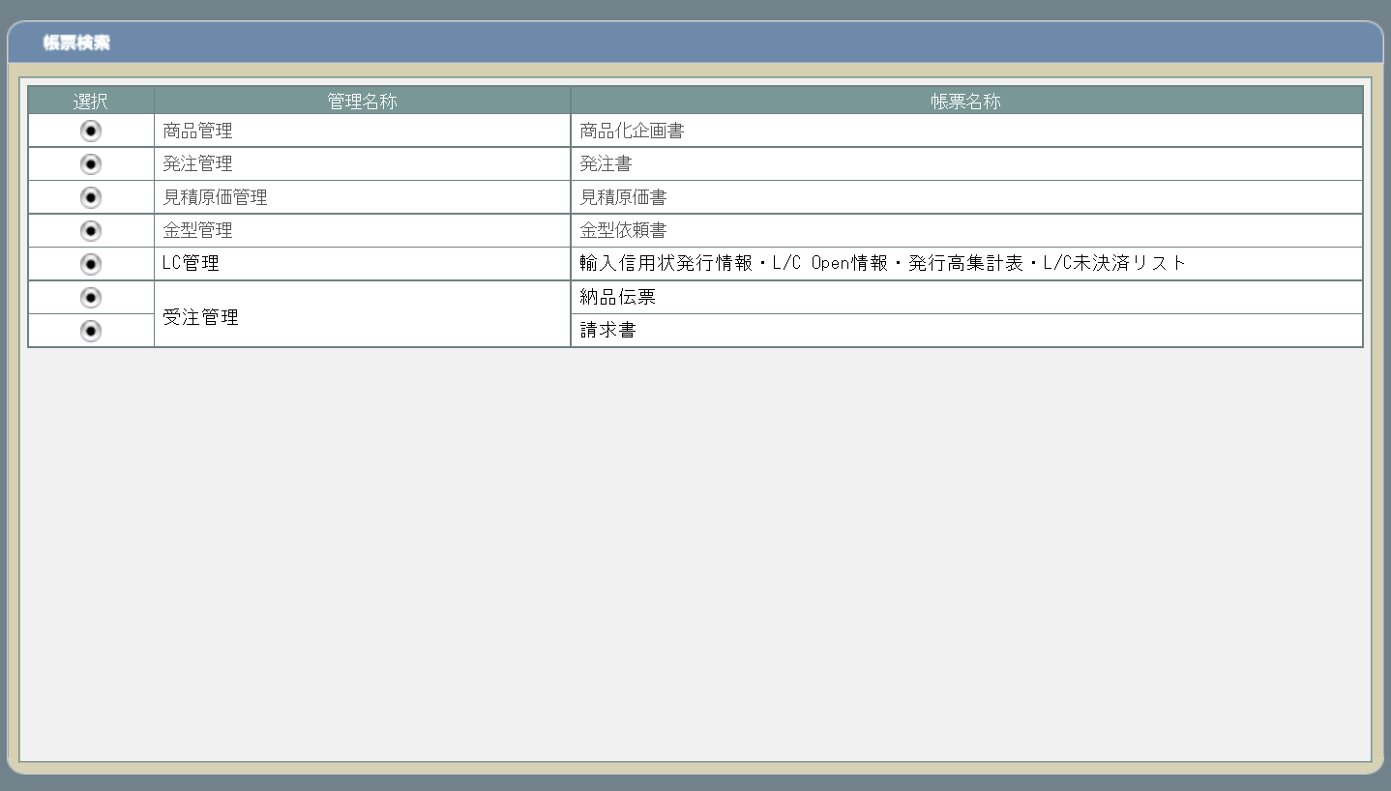
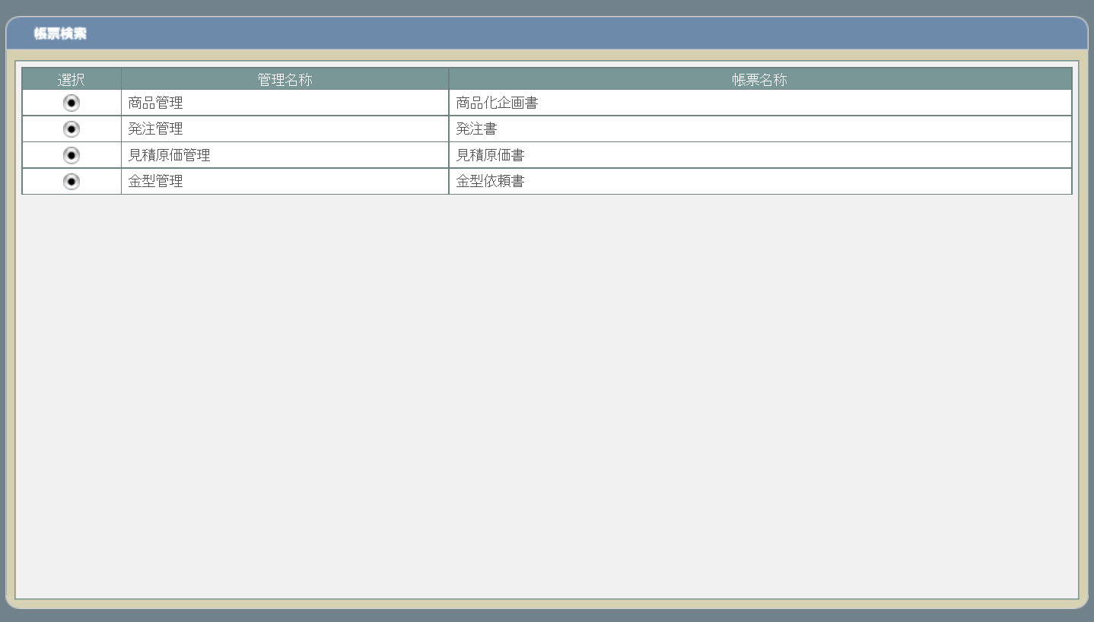

2

1
2

1
1

使用する部品
この画面では以下の部品を使用する。
No. | 名称 |  |  | 種類 |  |  |  |  | 必須 | 機能説明
1 | 帳票一覧 |  |  | ラベル |  |  |  |  | - | 出力できる帳票を機能別に表示。
2 | 選択 |  |  | ボタン |  |  |  |  | - | 改修対象外。対象帳票の検索画面に遷移する。

改修対象項目
No. | 名称 |  |  |  | 種別 | 改修内容
1 | 出力帳票 |  |  |  | 追加 | 以下の帳票を出力可能対象に追加する。
 |  |  |  |  |  |  | LC関連帳票
 |  |  |  |  |  |  |  | 輸入信用状発行情報
 |  |  |  |  |  |  |  | L/C Open情報(Beneficiary・BK別合計)
 |  |  |  |  |  |  |  | L/C Open 月・Beneficiary・BK別L/C発行予定表集計表
 |  |  |  |  |  |  |  | L/C Open情報(LC別合計)
 |  |  |  |  |  |  |  | 船積月・B/K・Beneficiary別L/C発行高集計表
 |  |  |  |  |  |  |  | 船積月・Beneficiary別L/C発行高集計表
 |  |  |  |  |  |  |  | L/C未決済リスト(期間指定)
 |  |  |  |  |  |  | 受注関連帳票
 |  |  |  |  |  |  |  | 納品伝票
 |  |  |  |  |  |  |  | 請求書

操作手順
1 | 出力対象となる帳票の選択ボタンを押下
 |  | → 帳票の検索画面に遷移

派生画面
1 | なし

画面遷移
遷移元 |  |  |  |  |  |  |  |  |  |  | 遷移先
1 | U-00-03 |  | メインメニュー |  |  |  |  |  |  |  | 1 | U-09-01 | 商品化企画書検索
 |  |  |  |  |  |  |  |  |  |  | 2 | U-09-03 | 発注書検索
 |  |  |  |  |  |  |  |  |  |  | 3 | U-09-05 | 見積原価書検索
 |  |  |  |  |  |  |  |  |  |  | 4 | U-09-07 | 金型依頼書検索
 |  |  |  |  |  |  |  |  |  |  | 5 | U-09-09 | L/C関連帳票出力
 |  |  |  |  |  |  |  |  |  |  | 6 | U-09-10 | 納品伝票検索
 |  |  |  |  |  |  |  |  |  |  | 7 | U-09-12 | 請求書検索

備考
1 | なし

発注書検索
画面定義
共通情報 |  |  | プロジェクト名 |  |  | 株式会社クワガタ様向け KID'S 受発注機能改修 |  |  |  |  |  | 作成者 | solcom 品川
 |  |  | システム名 |  |  | Kuwagata Integrated Dealing System (KID'S) |  |  |  |  |  | 作成日付 | 2018-12-07
 |  |  | 工程名 |  |  | 基本設計 |  |  |  |  |  | バージョン | 0.3
 |  |  | ドキュメントID |  |  | KIDS0002 |  |  |  |  |  | 更新者
 |  |  | ドキュメント名 |  |  | 基本設計 画面設計書 |  |  |  |  |  | 更新日付
書誌情報 |  |  | 画面ID |  |  | U-09-03
 |  |  | 画面の名称 |  |  | 発注書検索
 |  |  | 概要 |  |  | 帳票出力のため、発注書の検索を行う画面。本画面は元画面(「帳票出力メニュー」U-09-00)と同ウィンドウで遷移する。

画面レイアウト
新レイアウト
旧レイアウト

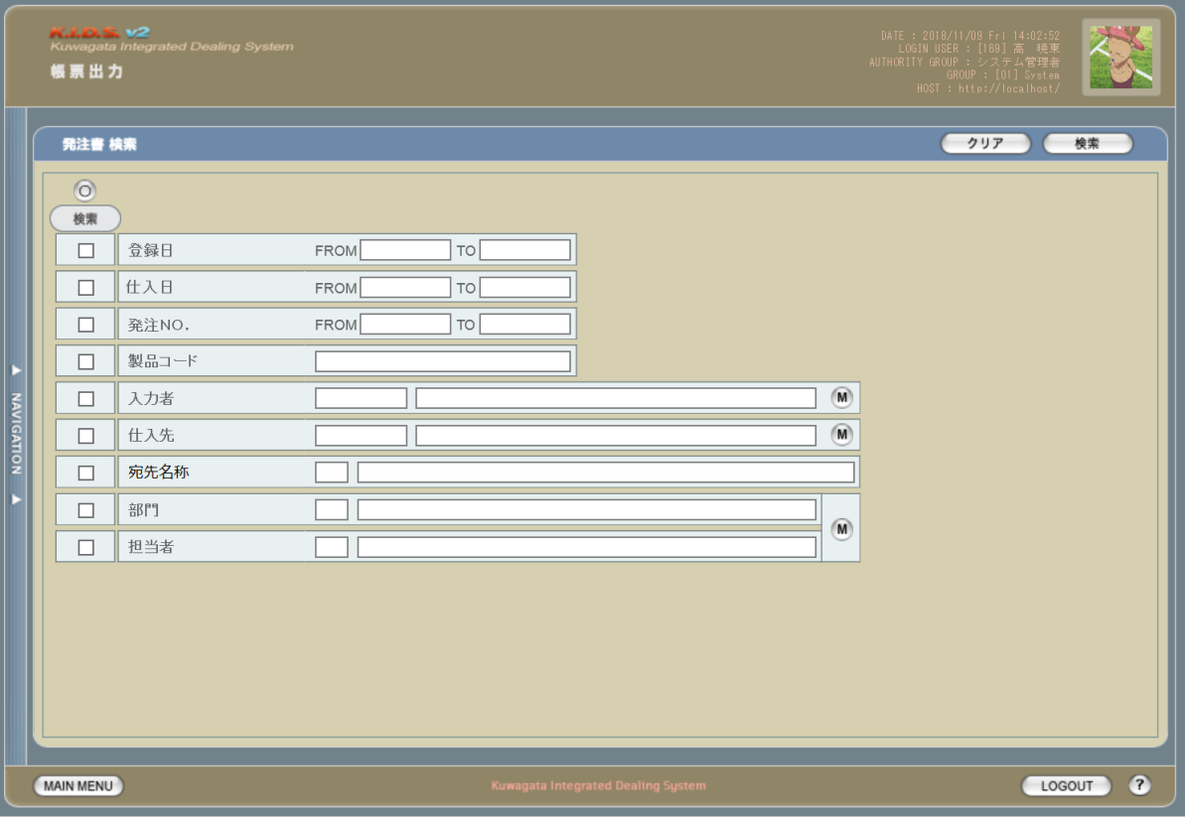
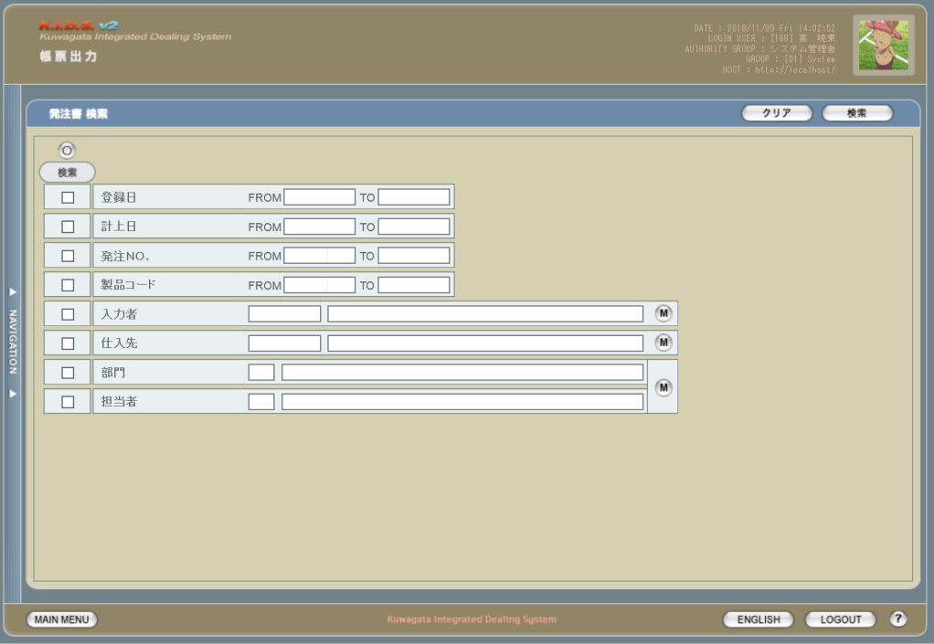

3
1
2
1

2

3

4
5

使用する部品
この画面では以下の部品を使用する。
No. | 名称 |  |  | 種類 |  |  | 必須 | 機能説明
1 | クリア |  |  | ボタン |  |  | - | 改修対象外。入力した検索条件をクリアする。
2 | 検索 |  |  | ボタン |  |  | - | 改修対象外。入力した条件で検索を実行する。
3 | 全チェック |  |  | ボタン |  |  | - | 改修対象外。すべての検索条件でチェックをON/OFFする。
4 | 検索条件 |  |  | チェックボックス |  |  | - | 改修対象外。チェックを入れた項目を検索条件に含める。
5 | 検索条件指定 |  |  | テキストボックス/ボタン |  |  | - | 改修対象外。検索条件を指定する。

改修対象項目
No. | 名称 |  |  |  | 種別 | 改修内容
1 | 仕入日 |  |  |  | 変更 | 項目名を「計上日」から「仕入日」に変更。
2 | 製品コード |  |  |  | 変更 | 製品コードの指定方法を変更。「-(半角ハイフン)」つなぎにより範囲指定(現行の「FROM」「TO」指定と同等)、「,(半角カンマ)」つなぎにより任意の複数の製品コードを指定できる。「-」「,」の前後にスペースを入れるか否かは任意とするが、全角スペースはエラーとする。

3 | 宛先名称 |  |  |  | 追加 | 発注書に記載する宛先の名称を指定する。会社マスタから宛先名称に紐づく会社IDを引き、それを検索条件とする。

操作手順
1 | 検索条件として含めたい項目の「検索」にチェックを入れる
2 | 検索条件を入力する
3 | 検索ボタンを押下する

派生画面
1 | なし

画面遷移
遷移元 |  |  |  |  |  |  |  |  | 遷移先
1 | U-00-03 |  | メインメニュー |  |  |  |  |  | 1 | U-09-04 | 発注書一覧
2 | U-09-00 |  | 帳票出力メニュー

備考
1 | この画面に関連する処理には、
 | a | 会社マスタへの『宛先名称』項目の追加
 | がある。
 | 処理の詳細については別紙『KID'Sシステム改修 機能設計書.xlsx』の
 | a | シート「会社マスタへの『宛先名称』項目の追加」
 | を参照のこと。

発注書一覧
画面定義
共通情報 |  |  | プロジェクト名 | 株式会社クワガタ様向け KID'S 受発注機能改修 |  |  |  |  | 作成者 |  | solcom 品川
 |  |  | システム名 | Kuwagata Integrated Dealing System (KID'S) |  |  |  |  | 作成日付 |  | 2018-12-07
 |  |  | 工程名 | 基本設計 |  |  |  |  | バージョン |  | 0.3
 |  |  | ドキュメントID | KIDS0002 |  |  |  |  | 更新者
 |  |  | ドキュメント名 | 基本設計 画面設計書 |  |  |  |  | 更新日付
書誌情報 |  |  | 画面ID | U-09-04
 |  |  | 画面の名称 | 発注書一覧
 |  |  | 概要 | 帳票出力のため、発注書の検索結果一覧を表示する画面。この画面は前画面(「発注書検索」U-09-03)とは別にダイアログをポップアップで表示する。

画面レイアウト
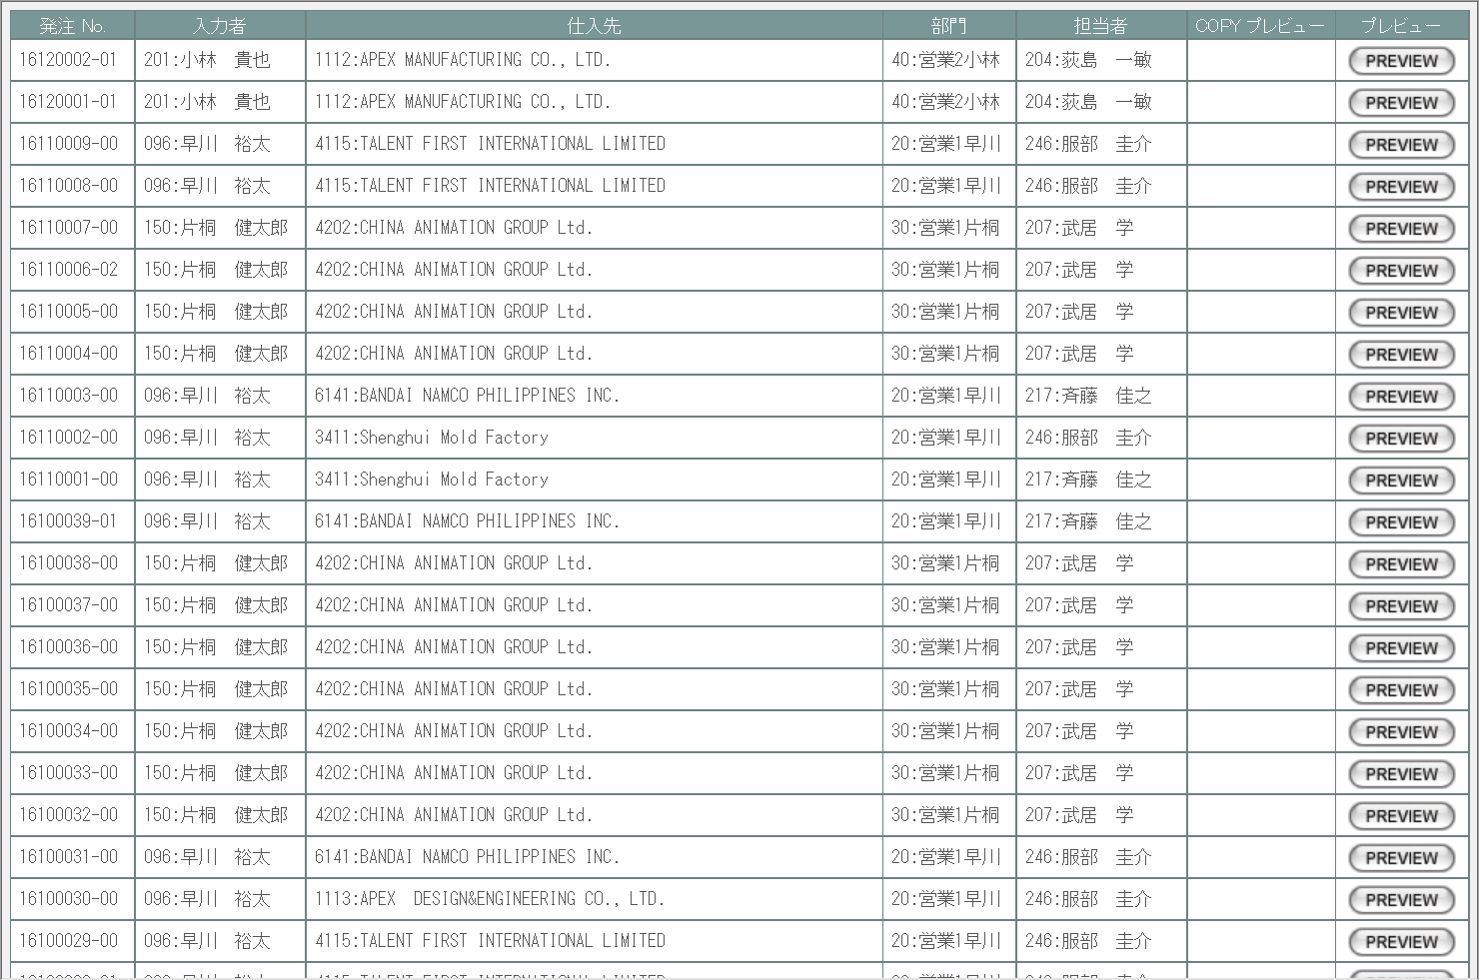

画面レイアウトに変更なし

使用する部品
この画面はレイアウトに変更なし

操作手順
1 | プレビューボタンを押下
 |  | → 発注書プレビュー画面(U-09-04-1)を別ダイアログで開く

派生画面
1 | U-09-04-1 |  | 発注書プレビュー画面 |  | 発注書のプレビューを表示する。ここから印刷が可能。この画面は前画面(U-09-04)とは別にダイアログをポップアップで開く。

画面レイアウト

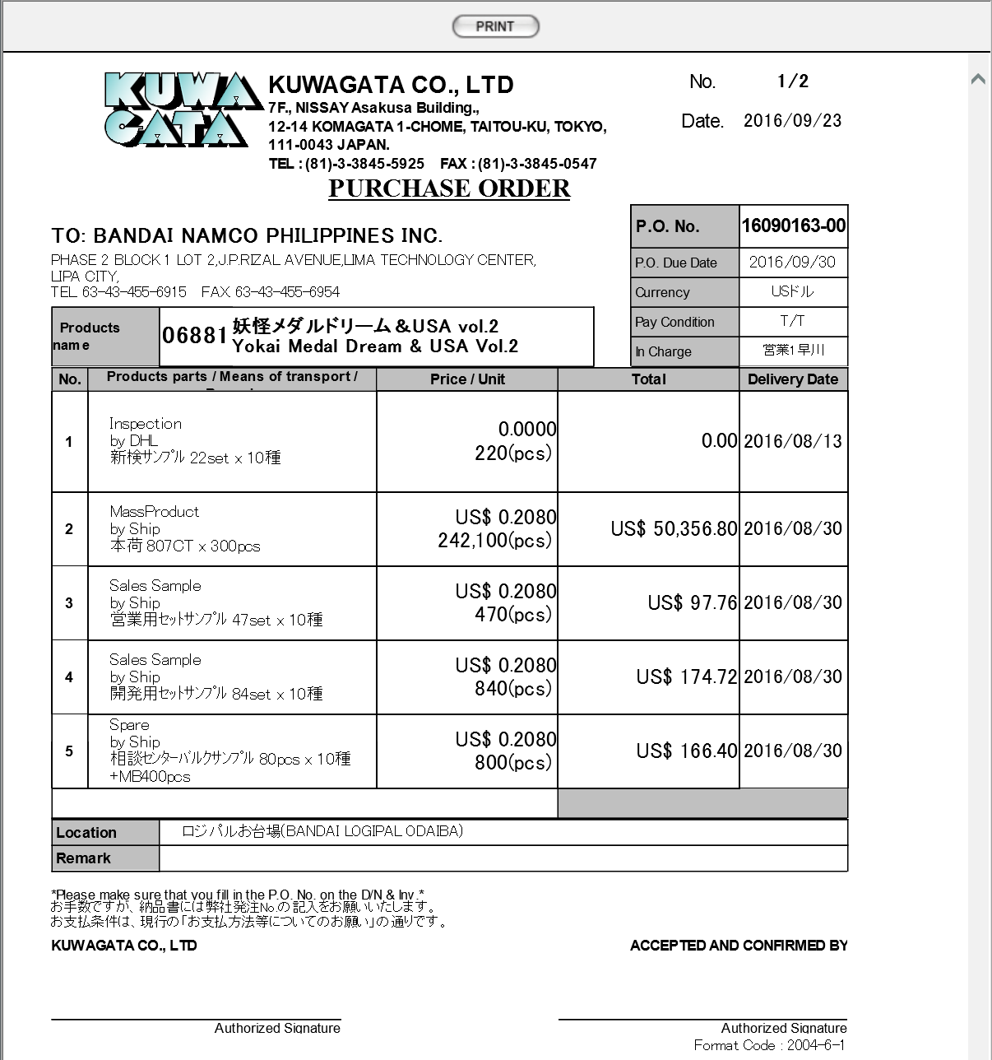
1
 |  |  |  |  |  |  |  |  | 画面要素
 |  |  |  |  |  |  |  |  | 1 | PRINTボタン
 |  |  |  |  |  |  |  |  |  | 押下により発注書の印刷を行う。
 |  |  |  |  |  |  |  |  | 変更要素
 |  |  |  |  |  |  |  |  | 1 | 宛先名
1
 |  |  |  |  |  |  |  |  |  | 会社マスタ「宛先名称」の値を使用する。

画面遷移
遷移元 |  |  |  |  |  | 遷移先
1 | U-09-03 |  | 発注書検索 |  |  | 1 | U-09-04-1 | 発注書プレビュー

備考
1 | この画面に関連する処理には、
 | a | 会社マスタへの『宛先名称』項目の追加
 | がある。
 | 処理の詳細については別紙『KID'Sシステム改修 機能設計書.xlsx』の
 | a | シート「会社マスタへの『宛先名称』項目の追加」
 | を参照のこと。

見積原価書検索
画面定義
共通情報 |  |  | プロジェクト名 |  |  | 株式会社クワガタ様向け KID'S 受発注機能改修 |  |  |  |  |  | 作成者 | solcom 品川
 |  |  | システム名 |  |  | Kuwagata Integrated Dealing System (KID'S) |  |  |  |  |  | 作成日付 | 2018-12-07
 |  |  | 工程名 |  |  | 基本設計 |  |  |  |  |  | バージョン | 0.3
 |  |  | ドキュメントID |  |  | KIDS0002 |  |  |  |  |  | 更新者
 |  |  | ドキュメント名 |  |  | 基本設計 画面設計書 |  |  |  |  |  | 更新日付
書誌情報 |  |  | 画面ID |  |  | U-09-05
 |  |  | 画面の名称 |  |  | 見積原価書検索
 |  |  | 概要 |  |  | 帳票出力のため、見積原価計算書の検索を行う画面。本画面は元画面(「帳票出力メニュー」U-09-00)と同ウィンドウで遷移する。

画面レイアウト
新レイアウト
旧レイアウト

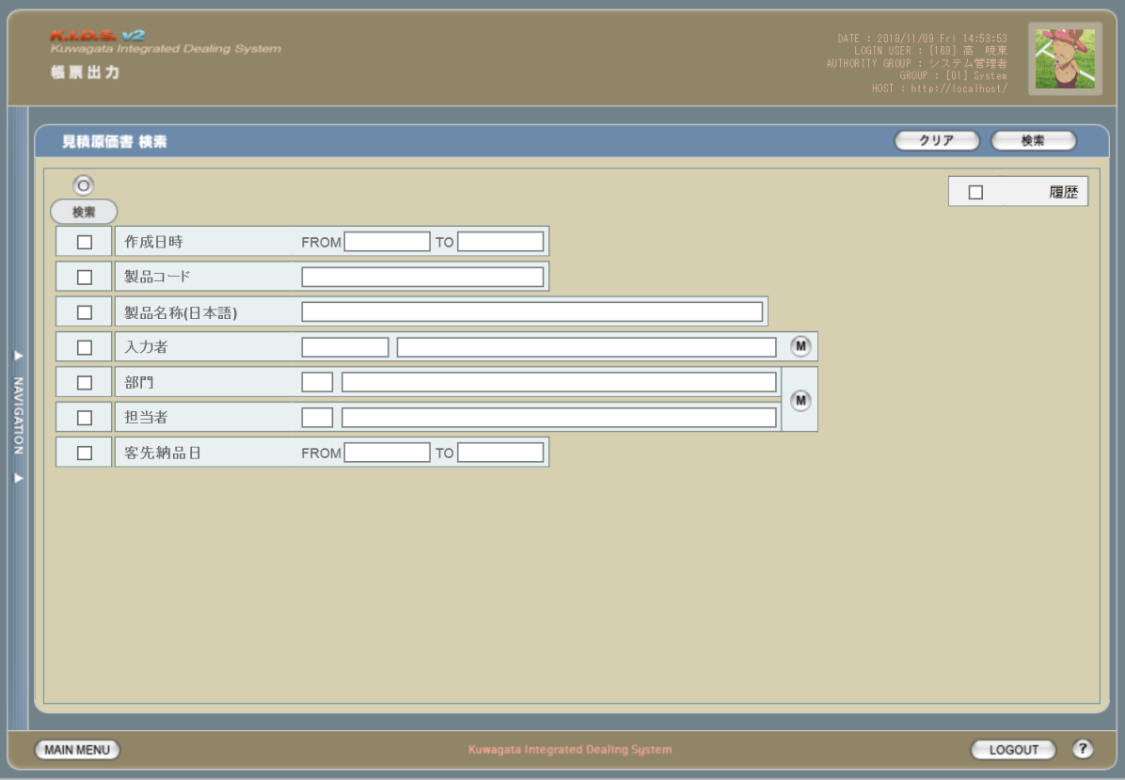
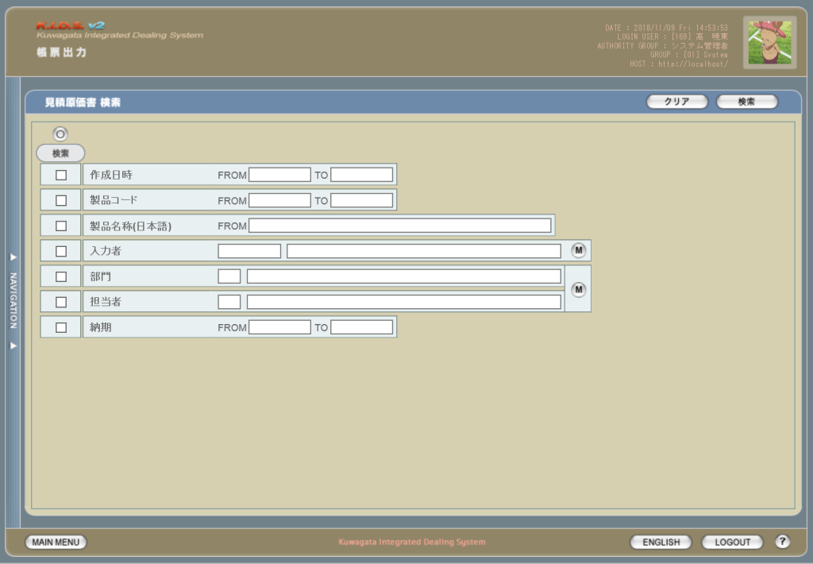
1
2

3
6
2
1

3
4
5

使用する部品
この画面では以下の部品を使用する。
No. | 名称 |  |  | 種類 |  |  | 必須 | 機能説明
1 | クリア |  |  | ボタン |  |  | - | 改修対象外。入力した検索条件をクリアする。
2 | 検索 |  |  | ボタン |  |  | - | 改修対象外。入力した条件で検索を実行する。
3 | 全チェック |  |  | ボタン |  |  | - | 改修対象外。すべての検索条件でチェックをON/OFFする。
4 | 検索条件 |  |  | チェックボックス |  |  | - | 改修対象外。チェックを入れた項目を検索条件に含める。
5 | 検索条件指定 |  |  | テキストボックス/ボタン |  |  | - | 改修対象外。検索条件を指定する。
6 | 履歴 |  |  | チェックボックス |  |  | - | 見積原価計算書の過去バージョンを検索結果に含める。

改修対象項目
No. | 名称 |  |  |  | 種別 | 改修内容
1 | 履歴 |  |  |  | 追加 | 見積原価管理機能の履歴機能改修に伴い、過去バージョンの見積原価書を検索結果に含められるようにする。
2 | 製品コード |  |  |  | 変更 | 製品コードの指定方法を変更。「-(半角ハイフン)」つなぎにより範囲指定(現行の「FROM」「TO」指定と同等)、「,(半角カンマ)」つなぎにより任意の複数の製品コードを指定できる。「-」「,」の前後にスペースを入れるか否かは任意とするが、全角スペースはエラーとする。

3 | 客先納品日 |  |  |  | 変更 | 項目名を「納期」から「客先納品日」に変更。

操作手順
1 | 検索条件として含めたい項目の「検索」にチェックを入れる
2 | 検索条件を入力する
3 | 検索ボタンを押下する

派生画面
1 | なし

画面遷移
遷移元 |  |  |  |  |  |  |  |  | 遷移先
1 | U-00-03 |  | メインメニュー |  |  |  |  |  | 1 | U-09-06 | 見積原価書一覧
2 | U-09-00 |  | 帳票出力メニュー

備考
1 | この画面に関連する処理には、
 | a | 見積原価計算書のフォーマット変更
 | b | 検索/参照機能
 | がある。
 | 処理の詳細については別紙『KID'Sシステム改修 機能設計書.xlsx』の
 | a | シート「見積原価計算書のフォーマット変更」
 | b | シート「検索_参照機能」
 | を参照のこと。

見積原価書一覧
画面定義
共通情報 |  |  | プロジェクト名 | 株式会社クワガタ様向け KID'S 受発注機能改修 |  |  |  | 作成者 | solcom 品川
 |  |  | システム名 | Kuwagata Integrated Dealing System (KID'S) |  |  |  | 作成日付 | 2018-12-07
 |  |  | 工程名 | 基本設計 |  |  |  | バージョン | 0.3
 |  |  | ドキュメントID | KIDS0002 |  |  |  | 更新者
 |  |  | ドキュメント名 | 基本設計 画面設計書 |  |  |  | 更新日付
書誌情報 |  |  | 画面ID | U-09-06
 |  |  | 画面の名称 | 見積原価書一覧
 |  |  | 概要 | 帳票出力のため、見積原価書の検索結果一覧を表示する画面。この画面は前画面(「見積原価書検索」U-09-05)とは別にダイアログをポップアップで表示する。

画面レイアウト

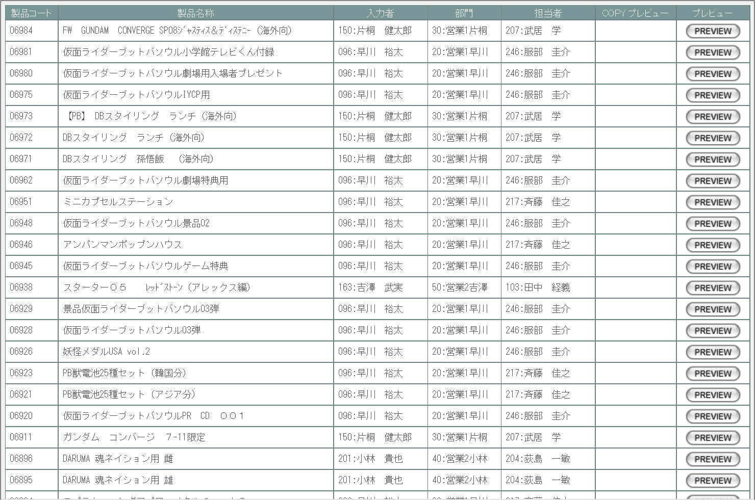

画面レイアウトに変更なし

使用する部品
この画面はレイアウトに変更なし

操作手順
1 | プレビューボタンを押下
 |  | → 見積原価プレビュー画面(U-03-06)を別ダイアログで開く

派生画面
1 | なし

画面遷移
遷移元 |  |  |  |  | 遷移先
1 | U-09-05 |  | 見積原価書検索 |  | 1 | U-03-06 | 見積原価プレビュー

備考
1 | この画面に関連する処理には、
 | a | 見積原価計算書のフォーマット変更
 | b | 検索/参照機能
 | がある。
 | 処理の詳細については別紙『KID'Sシステム改修 機能設計書.xlsx』の
 | a | シート「見積原価計算書のフォーマット変更」
 | b | シート「検索_参照機能」
 | を参照のこと。

LC関連帳票出力
画面定義
共通情報 |  |  | プロジェクト名 |  | 株式会社クワガタ様向け KID'S 受発注機能改修 |  |  |  |  |  |  |  | 作成者 |  | solcom 品川
 |  |  | システム名 |  | Kuwagata Integrated Dealing System (KID'S) |  |  |  |  |  |  |  | 作成日付 |  | 2018-12-20
 |  |  | 工程名 |  | 基本設計 |  |  |  |  |  |  |  | バージョン |  | 0.4
 |  |  | ドキュメントID |  | KIDS0002 |  |  |  |  |  |  |  | 更新者
 |  |  | ドキュメント名 |  | 基本設計 画面設計書 |  |  |  |  |  |  |  | 更新日付
書誌情報 |  |  | 画面ID |  | U-09-09
 |  |  | 画面の名称 |  | L/C関連帳票出力
 |  |  | 概要 |  | 新規追加画面。L/C情報に関連した帳票の出力を行う。本画面は元画面(「帳票出力メニュー」U-09-00)と同ウィンドウで遷移する。

画面レイアウト

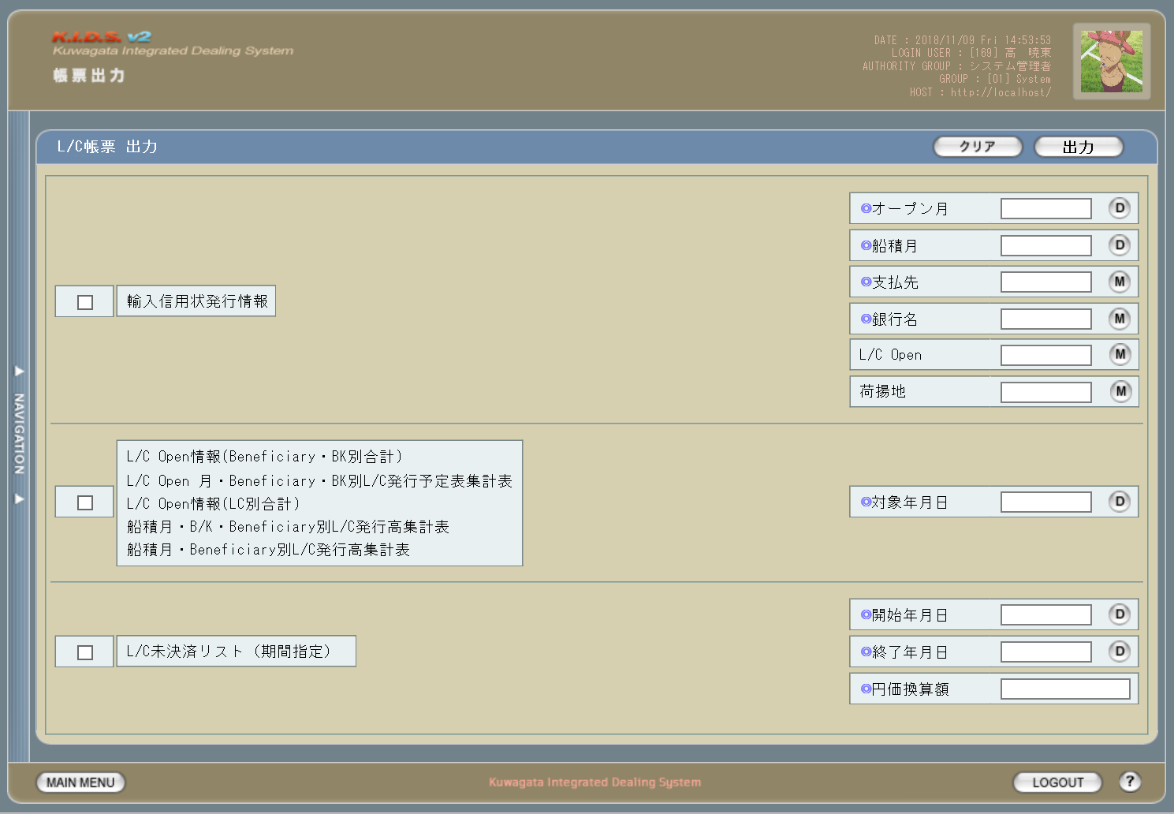

2

1

4

3
5

6

7
8

9

10

11

12
13

使用する部品
この画面では以下の部品を使用する。
No. | 名称 |  |  | 種類 |  |  | 必須 | 機能説明
1 | クリア |  |  | ボタン |  |  | - | 入力した出力条件をクリアする。
2 | 出力 |  |  | ボタン |  |  | - | 入力した条件で帳票の印刷を実行する。
3 | 出力帳票指定 |  |  | チェックボックス |  |  | ○ | 印刷する帳票の種類を指定する。
4 | オープン月 |  |  | テキストボックス/ボタン |  |  | ○/- | 出力帳票指定で「輸入信用状発行情報」にチェックを入れている場合は必須。 L/C情報画面(U-14-01)で指定された「シミュレート年月」をデフォルト値とする。

5 | 船積月 |  |  | テキストボックス/ボタン |  |  | ○/- | 出力帳票指定で「輸入信用状発行情報」にチェックを入れている場合は必須。 デフォルト値はなし。

6 | 支払先 |  |  | テキストボックス/ボタン |  |  | ○/- | 出力帳票指定で「輸入信用状発行情報」にチェックを入れている場合は必須。 ボタン押下で表示される選択肢は、テーブル「ackids.m_acpayinfo(支払先マスタ)」から取得する。

7 | 銀行名 |  |  | テキストボックス/ボタン |  |  | ○/- | 出力帳票指定で「輸入信用状発行情報」にチェックを入れている場合は必須。 ボタン押下で表示される選択肢は、テーブル「ackids.m_acbankinfo(銀行マスタ)」から取得する。

8 | L/C Open |  |  | テキストボックス/ボタン |  |  | - | L/C Openチェックにチェックを入れた場合のみ条件に含まれる。 L/C Openチェックにチェックが入れられ、かつ本項目が未指定の場合は「ALL」とする。 ボタン押下で表示される選択肢は「ALL」「既発行」「未発行」の3種類。

9 | 荷揚地 |  |  | テキストボックス/ボタン |  |  | - | 荷揚地チェックにチェックを入れた場合のみ条件に含まれる。 荷揚地チェックにチェックが入れられ、かつ本項目が未指定の場合は全荷揚地を出力対象とする。 ボタン押下で表示される選択肢は、テーブル「ackids.t_aclcinfo(LC情報テーブル)」から取得する。

10 | 対象年月日 |  |  | テキストボックス/ボタン |  |  | ○/- | 出力帳票指定で2番めの項目にチェックを入れている場合は必須。 L/C情報画面(U-14-01)で指定された「シミュレート年月」をデフォルト値とする。

11 | 開始年月日 |  |  | テキストボックス/ボタン |  |  | ○/- | 出力帳票指定で「L/C未決済リスト(期間指定)」にチェックを入れている場合は必須。 デフォルト値はなし。

12 | 終了年月日 |  |  | テキストボックス/ボタン |  |  | ○/- | 出力帳票指定で「L/C未決済リスト(期間指定)」にチェックを入れている場合は必須。 デフォルト値はなし。

13 | 円価換算額 |  |  | テキストボックス |  |  | ○/- | 出力帳票指定で「L/C未決済リスト(期間指定)」にチェックを入れている場合は必須。 デフォルト値はなし。半角数字のみ許可。

操作手順
1 | 出力したい帳票にチェックを入れる
2 | 出力条件を入力する
3 | 出力ボタンを押下する

派生画面
1 | U-09-09-1 |  | L/C帳票出力完了画面 |  |  | 指定したL/C帳票の出力が完了したことを告知する画面。この画面は前画面(U-09-09)とは別ダイアログをポップアップで開く。

画面レイアウト

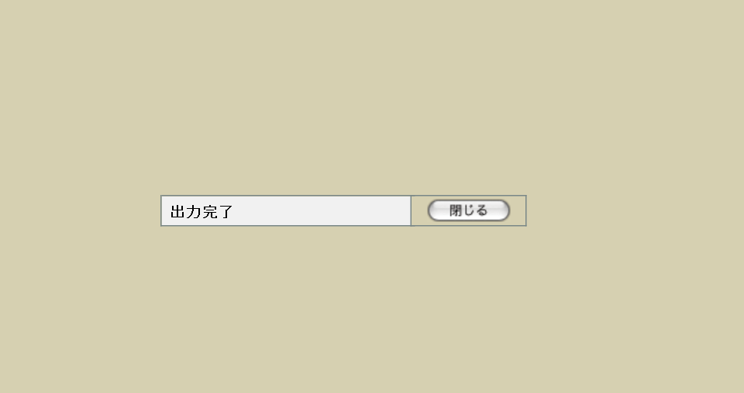
 |  |  |  |  |  |  |  |  |  |  |  |  | 画面要素
 |  |  |  |  |  |  |  |  |  |  |  |  | 1 | 「閉じる」ボタン
 |  |  |  |  |  |  |  |  |  |  |  |  |  | このダイアログを閉じてL/C関連帳票出力画面(U-09-09)表示状態に戻る。データ等への影響は存在しない。

1

2 | U-09-09-2 |  | L/C帳票出力エラー画面 |  |  | 指定したL/C帳票の出力時にエラーが発生したことを通知する画面。この画面は前画面(U-09-09)とは別ダイアログをポップアップで開く。

画面レイアウト



 |  |  |  |  |  |  |  |  |  |  |  |  | 画面要素
 |  |  |  |  |  |  |  |  |  |  |  |  | 1 | エラーメッセージ
 |  |  |  |  |  |  |  |  |  |  |  |  |  | エラーの内容が表示される。
 |  |  |  |  |  |  |  |  |  |  |  |  |  | エラー内容ごとに固有メッセージがあり、
1
 |  |  |  |  |  |  |  |  |  |  |  |  |  | 画面からの編集は不可。
 |  |  |  |  |  |  |  |  |  |  |  |  | 2 | 「閉じる」ボタン
2
 |  |  |  |  |  |  |  |  |  |  |  |  |  | このダイアログを閉じてL/C関連帳票出力画面(U-09-09)表示状態に戻る。データ等への影響は存在しない。

エラーメッセージ
No. |  | エラー内容 |  |  |  |  |  |  | エラーメッセージ
0 |  | 出力する帳票が指定されていない |  |  |  |  |  |  | 出力する帳票を選択してください。
1 |  | 「輸入信用状発行情報」にチェックが入っている
1-1 |  | 「オープン月」が未指定 |  |  |  |  |  |  | 「オープン月」を指定してください。
1-2 |  | 「オープン月」が存在しない日付 |  |  |  |  |  |  | 「オープン月」に誤りがあります。
1-3 |  | 「船積月」が未指定 |  |  |  |  |  |  | 「船積月」を指定してください。
1-4 |  | 「船積月」が存在しない日付 |  |  |  |  |  |  | 「船積月」に誤りがあります。
1-5 |  | 「支払先」が未指定 |  |  |  |  |  |  | 「支払先」を指定してください。
1-6 |  | 「支払先」の値が不正(DBに存在しない値等) |  |  |  |  |  |  | 「支払先」に誤りがあります。
1-7 |  | 「銀行名」が未指定 |  |  |  |  |  |  | 「銀行名」を指定してください。
1-8 |  | 「銀行名」の値が不正(DBに存在しない値等) |  |  |  |  |  |  | 「銀行名」に誤りがあります。
1-9 |  | 「L/C Open」が「ALL」「既発行」「未発行」以外の値 |  |  |  |  |  |  | 「L/C Open」に誤りがあります。
1-10 |  | 「荷揚地」の値が不正(DBに存在しない値等) |  |  |  |  |  |  | 「荷揚地」に誤りがあります。
2 |  | 出力帳票指定で2番めの項目にチェックが入っている
2-1 |  | 「対象年月日」が未指定 |  |  |  |  |  |  | 「対象年月日」を指定してください。
2-2 |  | 「対象年月日」が存在しない日付 |  |  |  |  |  |  | 「対象年月日」に誤りがあります。
3 |  | 「L/C未決済リスト(期間指定)」にチェックが入っている
3-1 |  | 「開始年月日」が未指定 |  |  |  |  |  |  | 「開始年月日」を指定してください。
3-2 |  | 「開始年月日」が存在しない日付 |  |  |  |  |  |  | 「開始年月日」に誤りがあります。
3-3 |  | 「終了年月日」が未指定 |  |  |  |  |  |  | 「終了年月日」を指定してください。
3-4 |  | 「終了年月日」が存在しない日付 |  |  |  |  |  |  | 「終了年月日」に誤りがあります。
3-5 |  | 「開始年月日」が「終了年月日」よりも過去の日付 |  |  |  |  |  |  | 「開始年月日」「終了年月日」に誤りがあります。
3-6 |  | 「円価換算額」が未指定 |  |  |  |  |  |  | 「円価換算額」を指定してください。
3-7 |  | 「円価換算額」に半角数字以外が指定されている |  |  |  |  |  |  | 「円価換算額」に誤りがあります。
4 |  | その他のエラー(DBアクセスエラー、ネットワークエラー等) |  |  |  |  |  |  | L/C帳票を出力できませんでした。

画面遷移
遷移元 |  |  |  |  |  |  |  |  |  | 遷移先
1 | U-09-00 |  | 帳票出力メニュー |  |  |  |  |  |  | 1 | U-09-09-1 | L/C帳票出力完了
 |  |  |  |  |  |  |  |  |  | 2 | U-09-09-2 | L/C帳票出力エラー

備考
1 | この画面に関連する処理には、
 | a | L/C 帳票出力画面
 | がある。
 | 処理の詳細については別紙『KID'Sシステム改修 機能設計書.xlsx』の
 | a | シート「LC 帳票出力画面」
 | を参照のこと。

納品伝票検索
画面定義
共通情報 |  |  | プロジェクト名 |  | 株式会社クワガタ様向け KID'S 受発注機能改修 |  |  |  |  |  | 作成者 | solcom 品川
 |  |  | システム名 |  | Kuwagata Integrated Dealing System (KID'S) |  |  |  |  |  | 作成日付 | 2018-12-20
 |  |  | 工程名 |  | 基本設計 |  |  |  |  |  | バージョン | 0.4
 |  |  | ドキュメントID |  | KIDS0002 |  |  |  |  |  | 更新者
 |  |  | ドキュメント名 |  | 基本設計 画面設計書 |  |  |  |  |  | 更新日付
書誌情報 |  |  | 画面ID |  | U-09-10
 |  |  | 画面の名称 |  | 納品伝票検索
 |  |  | 概要 |  | 新規追加画面。帳票出力のため、納品データの検索を行う画面。本画面は元画面(「帳票出力メニュー」U-09-00)と同ウィンドウで遷移する。

画面レイアウト

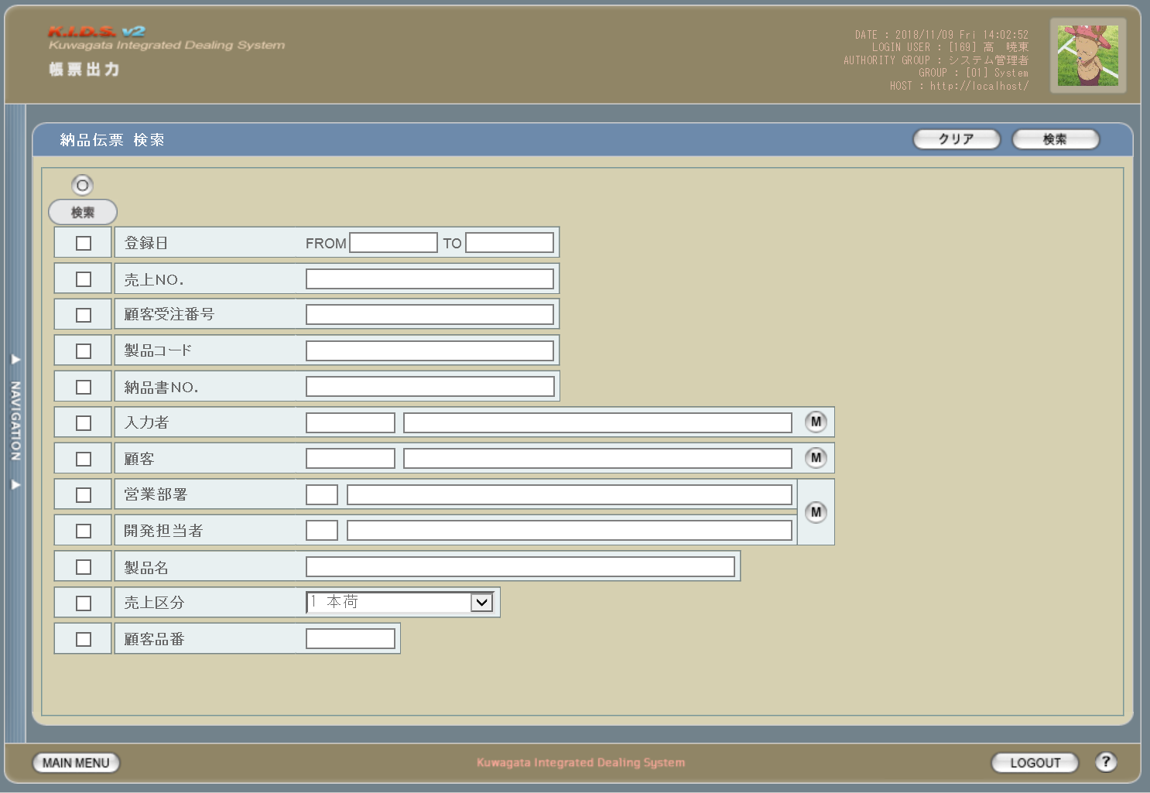

2
1

3

5

4

使用する部品
この画面では以下の部品を使用する。
No. | 名称 |  |  | 種類 |  | 必須 | 機能説明
1 | クリア |  |  | ボタン |  | - | 入力した検索条件をクリアする。
2 | 検索 |  |  | ボタン |  | - | 入力した条件で検索を実行する。
3 | 全チェック |  |  | ボタン |  | - | すべての検索条件でチェックをON/OFFする。
4 | 検索条件 |  |  | チェックボックス |  | - | チェックを入れた項目を検索条件に含める。
5 | 検索条件指定 |  |  | テキストボックス/ボタン |  | - | 検索条件を指定する。

操作手順
1 | 検索条件として含めたい項目の「検索」にチェックを入れる
2 | 検索条件を入力する
3 | 検索ボタンを押下する

派生画面
1 | なし

画面遷移
遷移元 |  |  |  |  |  |  |  | 遷移先
1 | U-00-03 |  | メインメニュー |  |  |  |  | 1 | U-09-11 | 納品伝票一覧
2 | U-09-00 |  | 帳票出力メニュー

備考
1 | この画面に関連する処理には、
 | a | 納品伝票
 | がある。
 | 処理の詳細については別紙『KID'Sシステム改修 機能設計書.xlsx』の
 | a | シート「納品伝票」
 | を参照のこと。

納品伝票一覧
画面定義
共通情報 |  |  | プロジェクト名 |  | 株式会社クワガタ様向け KID'S 受発注機能改修 |  |  |  |  |  | 作成者 | solcom 品川
 |  |  | システム名 |  | Kuwagata Integrated Dealing System (KID'S) |  |  |  |  |  | 作成日付 | 2018-12-20
 |  |  | 工程名 |  | 基本設計 |  |  |  |  |  | バージョン | 0.4
 |  |  | ドキュメントID |  | KIDS0002 |  |  |  |  |  | 更新者
 |  |  | ドキュメント名 |  | 基本設計 画面設計書 |  |  |  |  |  | 更新日付
書誌情報 |  |  | 画面ID |  | U-09-11
 |  |  | 画面の名称 |  | 納品伝票一覧
 |  |  | 概要 |  | 新規追加画面。納品伝票の検索結果一覧を表示する画面。この画面は前画面(「納品伝票検索」U-09-10)とは別にダイアログをポップアップで表示する。

画面レイアウト
1
2

5

3
4

使用する部品
この画面では以下の部品を使用する。
No. | 名称 |  |  | 種類 |  | 必須 | 機能説明
1 | 新規発行 |  |  | ボタン |  | - | 押下で顧客受注番号検索画面(U-09-12-1)を別ダイアログで開く。
2 | タイトル行 |  |  | ラベル |  | - | 項目名を表示する。
3 | 納品伝票概要 |  |  | ラベル |  | - | 納品伝票に記載する内容の一部を表示する。
4 | COPYプレビュー |  |  | ボタン |  | - | 一度以上印刷済みの納品伝票にのみ表示。押下で文言「COPY」を半透明でオーバーレイ表示したプレビュー画面(U-09-12-7)を別ダイアログで開く。

5 | プレビュー |  |  | ボタン |  | - | 押下でプレビュー画面(U-09-12-7)を別ダイアログで開く。

操作手順
1 | なし

派生画面
1 | なし

画面遷移
遷移元 |  |  |  |  |  |  |  | 遷移先
1 | U-09-10 |  | 納品伝票検索 |  |  |  |  | 1 | U-09-12-1 | 顧客受注番号検索
 |  |  |  |  |  |  |  | 2 | U-09-12-7 | 納品伝票プレビュー

備考
1 | この画面に関連する処理には、
 | a | 納品伝票
 | がある。
 | 処理の詳細については別紙『KID'Sシステム改修 機能設計書.xlsx』の
 | a | シート「納品伝票」
 | を参照のこと。

納品伝票登録
画面定義
共通情報 |  |  | プロジェクト名 |  | 株式会社クワガタ様向け KID'S 受発注機能改修 |  |  |  |  |  |  |  | 作成者 | solcom 品川
 |  |  | システム名 |  | Kuwagata Integrated Dealing System (KID'S) |  |  |  |  |  |  |  | 作成日付 | 2018-12-20
 |  |  | 工程名 |  | 基本設計 |  |  |  |  |  |  |  | バージョン | 0.4
 |  |  | ドキュメントID |  | KIDS0002 |  |  |  |  |  |  |  | 更新者
 |  |  | ドキュメント名 |  | 基本設計 画面設計書 |  |  |  |  |  |  |  | 更新日付
書誌情報 |  |  | 画面ID |  | U-09-12
 |  |  | 画面の名称 |  | 納品伝票登録
 |  |  | 概要 |  | 新規追加画面。納品伝票を新規登録するための画面。この画面は前画面(「納品伝票一覧」U-09-11)とは別にダイアログをポップアップで表示する。

画面レイアウト

 | ・U-09-12-1(納品伝票検索画面)

 | ・U-09-12-2(納品明細行選択画面)

 | ・U-09-12-3(納品情報入力画面)

 | ・U-09-12-4(納品伝票出力内容確認画面)


 | ・U-09-12-5(登録完了画面) |  |  |  |  |  |  |  |  |  | ・U-09-12-6(エラー画面)
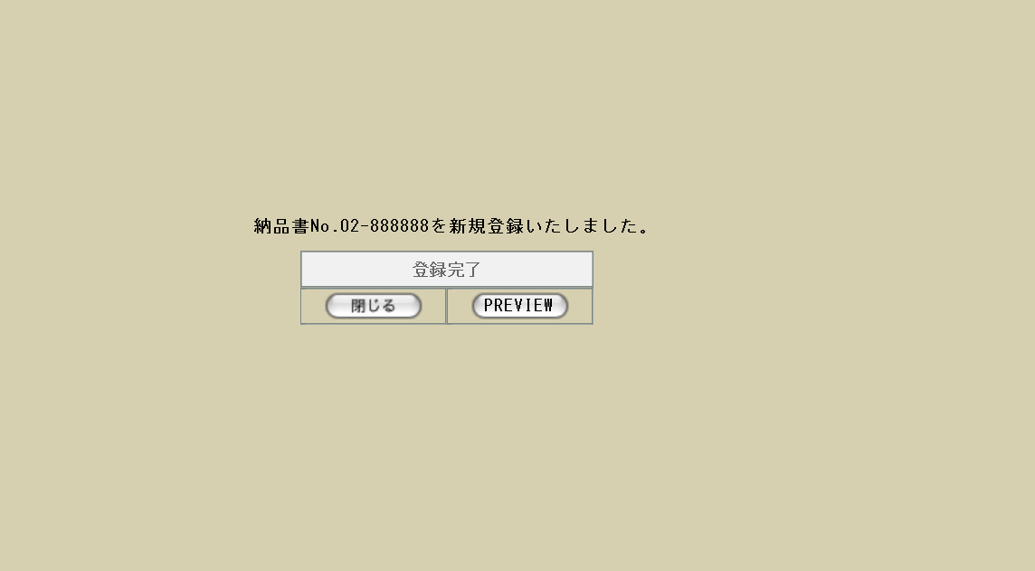

66
63

67

64
65

68
 | ・U-09-12-7(納品伝票プレビュー) |  |  |  |  |  |  |  |  |  | ・U-09-12-7(再発行の場合)
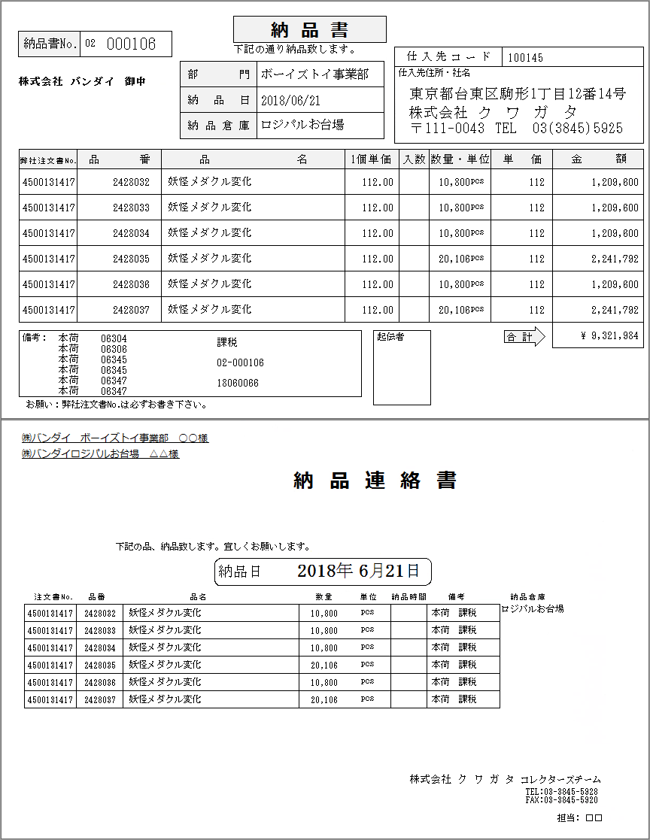
C O P Y
C O P Y

使用する部品
U-09-12-1(顧客受注番号検索)画面では以下の部品を使用する。
No. | 名称 |  |  | 種類 |  | 必須 | 機能説明
1 | 顧客受注番号 |  |  | テキストボックス |  | ○ | 半角数字のみ許可。それ以外の文字が入力された場合、バリデーションエラーとする。
2 | 検索 |  |  | ボタン |  | - | 押下でU-09-12-2(納品明細行選択)画面またはU-09-12-6(エラー)画面に同ダイアログ内で遷移する。
3 | クリア |  |  | ボタン |  | - | 押下で入力中の顧客受注番号をクリアする。
U-09-12-2(納品明細行選択)画面では以下の部品を使用する。
No. | 名称 |  |  | 種類 |  | 必須 | 機能説明
4 | 明細表示エリア |  |  | ラベル |  | - | 同一の顧客受注番号を持つ納品明細データが表示される。
5 | 発行 |  |  | チェックボックス |  | ○ | 発行する納品伝票に記載する納品明細を選択する。未選択の場合バリデーションエラーとする。
6 | 再発行 |  |  | ラベル |  | - | 1回でも納品伝票に記載されたことのある納品明細には「○」を表示する。
7 | 次へ |  |  | ボタン |  | - | 押下でU-09-12-3(納品情報入力)画面またはU-09-12-6(エラー)画面に同ダイアログ内で遷移する。
8 | クリア |  |  | ボタン |  | - | 押下で表示中の納品明細データおよび顧客受注番号をクリアし、U-09-12-1(顧客受注番号検索)画面に同ダイアログ内で遷移する。

U-09-12-3(納品情報入力)画面では以下の部品を使用する。
No. | 名称 |  |  | 種類 |  | 必須 | 機能説明
9 | 納品書No. |  |  | テキストボックス |  | - | 自動生成された納品書No.が表示される。編集不可。
10 | 売上No. |  |  | テキストボックス |  | ○ | 半角数字のみ許可。それ以外の文字が入力された場合、バリデーションエラーとする。
11 | 顧客受注番号 |  |  | テキストボックス |  | - | U-09-12-1(顧客受注番号検索)画面で入力された値が表示される。編集不可。
12 | 顧客会社名 |  |  | テキストボックス |  | - | 会社マスタから顧客の所属する会社が表示される。編集不可。
13 | 顧客 |  |  | テキストボックス |  | - | 受注明細データに登録された顧客名が表示される。編集不可。
14 | 顧客側担当者 |  |  | テキストボックス |  | ○ | デフォルト値は「担当者」。未入力の場合バリデーションエラーとする。
15 | 納品日 |  |  | テキストボックス/ボタン |  | ○ | カレンダーボタンによる指定または手入力を使用する。未入力の場合バリデーションエラーとする。
16 | 納品場所 |  |  | テキストボックス/ボタン |  | ○ | ボタン押下時の選択肢は会社マスタから会社属性が「納品場所・倉庫」のものを抽出。未入力の場合バリデーションエラーとする。

17 | 倉庫側担当者 |  |  | テキストボックス |  | ○ | デフォルト値は「担当者」。未入力の場合バリデーションエラーとする。
18 | 明細データ |  |  | ラベル |  | - | 受注確定時に登録されたデータが表示される。入力必須の項目以外は編集不可。
19 | 顧客品番 |  |  | テキストボックス |  | ○ | 半角数字のみ許可。それ以外の文字が入力された場合、バリデーションエラーとする。
20 | 単位 |  |  | プルダウン |  | ○ | 選択肢は製品単位マスタから取得する。デフォルトは「pcs」。
21 | 税区分 |  |  | プルダウン |  | ○ | 選択肢は「課税」「非課税」。
22 | 合計金額 |  |  | テキストボックス |  | - | 各明細の「金額」から自動算出される。編集不可。
23 | 確認 |  |  | ボタン |  | - | 押下でU-09-12-4(納品伝票出力内容確認)画面またはU-09-12-6(エラー)画面に同ダイアログ内で遷移する。

24 | 戻る |  |  | ボタン |  | - | 押下でU-09-12-2(納品明細行選択)画面に同ダイアログ内で遷移する。
U-09-12-4(納品伝票出力内容確認)画面では以下の部品を使用する。
No. | 名称 |  |  | 種類 |  | 必須 | 機能説明
25 | 閉じる |  |  | ボタン |  | - | 押下で編集された内容を破棄し、このダイアログを閉じてU-09-11(納品伝票一覧)画面表示状態に戻る。
26 | 登録 |  |  | ボタン |  | - | 押下で編集された内容をDBに登録してU-09-12-5(登録完了)画面またはU-09-12-6(エラー)画面に同ダイアログ内で遷移する。

27 | 納品書No. |  |  | ラベル |  | - | U-09-12-3(納品情報入力)画面のNo.9で表示された内容が表示される。
28 | 顧客会社名 |  |  | ラベル |  | - | U-09-12-3(納品情報入力)画面のNo.12で表示された内容が表示される。
29 | 顧客 |  |  | ラベル |  | - | U-09-12-3(納品情報入力)画面のNo.13で表示された内容が表示される。
30 | 納品日 |  |  | ラベル |  | - | U-09-12-3(納品情報入力)画面のNo.15で入力された内容が表示される。
31 | 納品倉庫 |  |  | ラベル |  | - | U-09-12-3(納品情報入力)画面のNo.16で入力された内容が表示される。
32 | 仕入先コード |  |  | ラベル |  | - | 固定値「100145」が表示される。
33 | 仕入先データ |  |  | ラベル |  | - | 会社住所・社名・郵便番号・電話番号が固定表示される。
34 | 顧客受注番号 |  |  | ラベル |  | - | U-09-12-3(納品情報入力)画面のNo.11で表示された内容が表示される。
35 | 顧客品番 |  |  | ラベル |  | - | U-09-12-3(納品情報入力)画面のNo.19で入力された内容が表示される。
36 | 製品名 |  |  | ラベル |  | - | U-09-12-3(納品情報入力)画面のNo.18で表示された製品名が表示される。
37 | 単価 |  |  | ラベル |  | - | U-09-12-3(納品情報入力)画面のNo.18で表示された単価が小数点以下2ケタまで表示される。
38 | 数量・単位 |  |  | ラベル |  | - | U-09-12-3(納品情報入力)画面のNo.18で表示された数量およびNo.20で選択された単位が表示される。
39 | 単価 |  |  | ラベル |  | - | U-09-12-3(納品情報入力)画面のNo.18で表示された単価が整数値で表示される。
40 | 金額 |  |  | ラベル |  | - | U-09-12-3(納品情報入力)画面のNo.18で表示された金額が表示される。
41 | 売上区分 |  |  | ラベル |  | - | U-09-12-3(納品情報入力)画面のNo.18で表示された売上区分が表示される。
42 | 製品コード |  |  | ラベル |  | - | U-09-12-3(納品情報入力)画面のNo.18で表示された製品コードが表示される。
43 | 税区分 |  |  | ラベル |  | - | U-09-12-3(納品情報入力)画面のNo.21で選択された内容が表示される。
44 | 納品書No. |  |  | ラベル |  | - | U-09-12-3(納品情報入力)画面のNo.9で表示された内容が表示される。
45 | 売上No. |  |  | ラベル |  | - | U-09-12-3(納品情報入力)画面のNo.10で入力された内容が表示される。
46 | 合計金額 |  |  | ラベル |  | - | U-09-12-3(納品情報入力)画面のNo.22で表示された内容が表示される。
47 | 顧客会社名 |  |  | ラベル |  | - | U-09-12-3(納品情報入力)画面のNo.12で表示された内容が表示される。
48 | 顧客 |  |  | ラベル |  | - | U-09-12-3(納品情報入力)画面のNo.13で表示された内容が表示される。
49 | 顧客側担当者 |  |  | ラベル |  | - | U-09-12-3(納品情報入力)画面のNo.14で入力された内容が表示される。
50 | 納品場所会社名 |  |  | ラベル |  | - | 会社マスタから納品場所の所属する会社が表示される。
51 | 納品場所 |  |  | ラベル |  | - | U-09-12-3(納品情報入力)画面のNo.16で入力された内容が表示される。
52 | 納品場所担当者 |  |  | ラベル |  | - | U-09-12-3(納品情報入力)画面のNo.17で入力された内容が表示される。
53 | 納品日 |  |  | ラベル |  | - | U-09-12-3(納品情報入力)画面のNo.15で入力された内容が表示される。
54 | 顧客受注番号 |  |  | ラベル |  | - | U-09-12-3(納品情報入力)画面のNo.11で表示された内容が表示される。
55 | 顧客品番 |  |  | ラベル |  | - | U-09-12-3(納品情報入力)画面のNo.19で入力された内容が表示される。
56 | 製品名 |  |  | ラベル |  | - | U-09-12-3(納品情報入力)画面のNo.18で表示された製品名が表示される。
57 | 数量 |  |  | ラベル |  | - | U-09-12-3(納品情報入力)画面のNo.18で表示された数量が表示される。
58 | 単位 |  |  | ラベル |  | - | U-09-12-3(納品情報入力)画面のNo.20で選択された単位が表示される。
59 | 売上区分 |  |  | ラベル |  | - | U-09-12-3(納品情報入力)画面のNo.18で表示された売上区分が表示される。
60 | 税区分 |  |  | ラベル |  | - | U-09-12-3(納品情報入力)画面のNo.21で選択された内容が表示される。
61 | 納品倉庫 |  |  | ラベル |  | - | U-09-12-3(納品情報入力)画面のNo.16で入力された内容が表示される。
62 | 担当者 |  |  | ラベル |  | - | ログイン中のユーザ名が表示される。
U-09-12-5(登録完了)画面では以下の部品を使用する。
No. | 名称 |  |  | 種類 |  | 必須 | 機能説明
63 | 納品書No. |  |  | ラベル |  | - | U-09-12-3(納品情報入力)画面のNo.9で表示された内容が表示される。
64 | 閉じる |  |  | ボタン |  | - | 押下でこのダイアログを閉じ、U-09-11(納品伝票一覧)画面表示状態に戻ってリロードを行う。
65 | プレビュー |  |  | ボタン |  | - | 押下でこのダイアログを閉じ、別ダイアログでU-09-12-7(納品伝票プレビュー)画面を開く。
U-09-12-6(エラー)画面では以下の部品を使用する。
No. | 名称 |  |  | 種類 |  | 必須 | 機能説明
66 | エラーメッセージ |  |  | ラベル |  | - | エラー別に固有のメッセージを表示する。編集は不可。
67 | 閉じる |  |  | ボタン |  | - | 押下でこのダイアログを閉じ、U-09-11(納品伝票一覧)画面表示状態に戻る。データに影響は与えない。
U-09-12-7(納品伝票プレビュー)画面では以下の部品を使用する。
No. | 名称 |  |  | 種類 |  | 必須 | 機能説明
68 | COPY表示 |  |  | ラベル |  | - | 同一内容の伝票が再発行される場合のみ、文字列「COPY」をオーバーレイ表示する。

操作手順
1 | U-09-12-1(顧客受注番号検索画面)にて「顧客受注番号」テキストボックスに伝票出力対象の顧客受注番号を入力
2 | 「検索」ボタンを押下
 |  | → U-09-12-2(納品明細行選択画面)またはU-09-12-6(エラー画面)に遷移
 | 「クリア」ボタンを押下
 |  | → 「顧客受注番号」テキストボックスがクリアされる
3 | U-09-12-2(納品明細行選択画面)にて伝票出力対象明細行のチェックボックスにチェックを入れる
4 | 「次へ」ボタンを押下
 |  | → U-09-12-3(納品情報入力画面)またはU-09-12-6(エラー画面)に遷移
 | 「クリア」ボタンを押下
 |  | → U-09-12-1(顧客受注番号検索画面)に遷移後、「顧客受注番号」テキストボックスがクリアされる
5 | U-09-12-3(納品情報入力画面)にて入力必須項目を入力または選択
6 | 「確認」ボタンを押下
 |  | → U-09-12-4(納品伝票出力内容確認画面)またはU-09-12-6(エラー画面)に遷移
 | 「戻る」ボタンを押下
 |  | → U-09-12-2(納品明細行選択画面)に遷移。入力した内容は保存されない。
7 | U-09-12-4(納品伝票出力内容確認画面)にて「登録」ボタンを押下
 |  | → U-09-12-5(登録完了画面)またはU-09-12-6(エラー画面)に遷移
 | U-09-12-4(納品伝票出力内容確認画面)にて「閉じる」ボタンを押下
 |  | → U-09-12-4表示中のダイアログを閉じてU-09-11(納品伝票一覧画面)表示状態に戻る。リロードは行わない。
8 | U-09-12-5(登録完了画面)にて「閉じる」ボタンを押下
 |  | → U-09-12-5表示中のダイアログを閉じてU-09-11(納品伝票一覧画面)のリロードを行う
 | U-09-12-5(登録完了画面)にて「PREVIEW」ボタンを押下
 |  | → U-09-12-7(納品伝票プレビュー画面)に遷移
9 | U-09-12-6(エラー画面)にて「閉じる」ボタンを押下
 |  | → U-09-12-6表示中のダイアログを閉じてU-09-11(納品伝票一覧画面)表示状態に戻る。リロードは行わない。

エラーメッセージ
No. |  | エラー内容 |  |  |  |  |  | エラーメッセージ
1 |  | U-09-12-1(顧客受注番号検索画面)から遷移
1-1 |  | 顧客受注番号が未入力 |  |  |  |  |  | 顧客受注番号を入力してください。
1-2 |  | 顧客受注番号の書式に誤りがある(半角数字以外を使用など) |  |  |  |  |  | 顧客受注番号に誤りがあります。
2 |  | U-09-12-2(納品明細行選択画面)から遷移
2-1 |  | 明細行が未選択 |  |  |  |  |  | 明細行を1行以上選択してください。
3 |  | U-09-12-3(納品情報入力画面)から遷移
3-1 |  | 入力必須項目が未入力 |  |  |  |  |  | (項目名)を入力してください。
3-2 |  | 入力必須項目の書式に誤りがある |  |  |  |  |  | (項目名)に誤りがあります。
4 |  | U-09-12-4(納品伝票出力内容確認画面)から遷移
4-1 |  | DBアクセスエラー等でデータ登録ができなかった |  |  |  |  |  | 納品書No.02-xxxxxxの登録に失敗しました。

派生画面
1 | なし

画面遷移
・U-09-12-1(顧客受注番号検索画面)
遷移元 |  |  |  |  |  |  |  |  | 遷移先
1 | U-09-11 |  | 納品伝票一覧 |  |  |  |  |  | 1 | U-09-12-2 |  | 納品明細行選択
 |  |  |  |  |  |  |  |  | 2 | U-09-12-6 |  | エラー
2 | U-09-12-2 |  | 納品明細行選択 |  |  |  |  |  | 1 | U-09-12-2 |  | 納品明細行選択
 |  |  |  |  |  |  |  |  | 2 | U-09-12-6 |  | エラー
・U-09-12-2(納品明細行選択画面)
遷移元 |  |  |  |  |  |  |  |  | 遷移先
1 | U-09-12-1 |  | 顧客受注番号検索 |  |  |  |  |  | 1 | U-09-12-1 |  | 顧客受注番号検索
 |  |  |  |  |  |  |  |  | 2 | U-09-12-3 |  | 納品情報入力
 |  |  |  |  |  |  |  |  | 3 | U-09-12-6 |  | エラー
2 | U-09-12-3 |  | 納品情報入力 |  |  |  |  |  | 1 | U-09-12-1 |  | 顧客受注番号検索
 |  |  |  |  |  |  |  |  | 2 | U-09-12-3 |  | 納品情報入力
 |  |  |  |  |  |  |  |  | 3 | U-09-12-6 |  | エラー
・U-09-12-3(納品情報入力画面)
遷移元 |  |  |  |  |  |  |  |  | 遷移先
1 | U-09-12-2 |  | 納品明細行選択 |  |  |  |  |  | 1 | U-09-12-2 |  | 納品明細行選択
 |  |  |  |  |  |  |  |  | 2 | U-09-12-4 |  | 納品伝票出力内容確認
 |  |  |  |  |  |  |  |  | 3 | U-09-12-6 |  | エラー
・U-09-12-4(納品伝票出力内容確認画面)
遷移元 |  |  |  |  |  |  |  |  | 遷移先
1 | U-09-12-3 |  | 納品情報入力 |  |  |  |  |  | 1 | U-09-12-5 |  | 登録完了
 |  |  |  |  |  |  |  |  | 2 | U-09-11 |  | 納品伝票一覧
 |  |  |  |  |  |  |  |  | 3 | U-09-12-6 |  | エラー
・U-09-12-5(登録完了画面)
遷移元 |  |  |  |  |  |  |  |  | 遷移先
1 | U-09-12-4 |  | 納品伝票出力内容確認 |  |  |  |  |  | 1 | U-09-12-7 |  | 納品伝票プレビュー
 |  |  |  |  |  |  |  |  | 2 | U-09-11 |  | 納品伝票一覧
・U-09-12-6(エラー画面)
遷移元 |  |  |  |  |  |  |  |  | 遷移先
1 | U-09-12-1 |  | 顧客受注番号検索 |  |  |  |  |  | 1 | U-09-11 |  | 納品伝票一覧
2 | U-09-12-2 |  | 納品明細行選択
3 | U-09-12-3 |  | 納品情報入力
4 | U-09-12-4 |  | 納品伝票出力内容確認

備考
1 | この画面に関連する処理には、
 | a | 納品伝票
 | がある。
 | 処理の詳細については別紙『KID'Sシステム改修 機能設計書.xlsx』の
 | a | シート「納品伝票」
 | を参照のこと。

請求書検索
画面定義
共通情報 |  |  | プロジェクト名 |  | 株式会社クワガタ様向け KID'S 受発注機能改修 |  |  |  |  |  | 作成者 | solcom 品川
 |  |  | システム名 |  | Kuwagata Integrated Dealing System (KID'S) |  |  |  |  |  | 作成日付 | 2018-12-20
 |  |  | 工程名 |  | 基本設計 |  |  |  |  |  | バージョン | 0.4
 |  |  | ドキュメントID |  | KIDS0002 |  |  |  |  |  | 更新者
 |  |  | ドキュメント名 |  | 基本設計 画面設計書 |  |  |  |  |  | 更新日付
書誌情報 |  |  | 画面ID |  | U-09-13
 |  |  | 画面の名称 |  | 請求書検索
 |  |  | 概要 |  | 新規追加画面。帳票出力のため、納品データの検索を行う画面。本画面は元画面(「帳票出力メニュー」U-09-00)と同ウィンドウで遷移する。

画面レイアウト

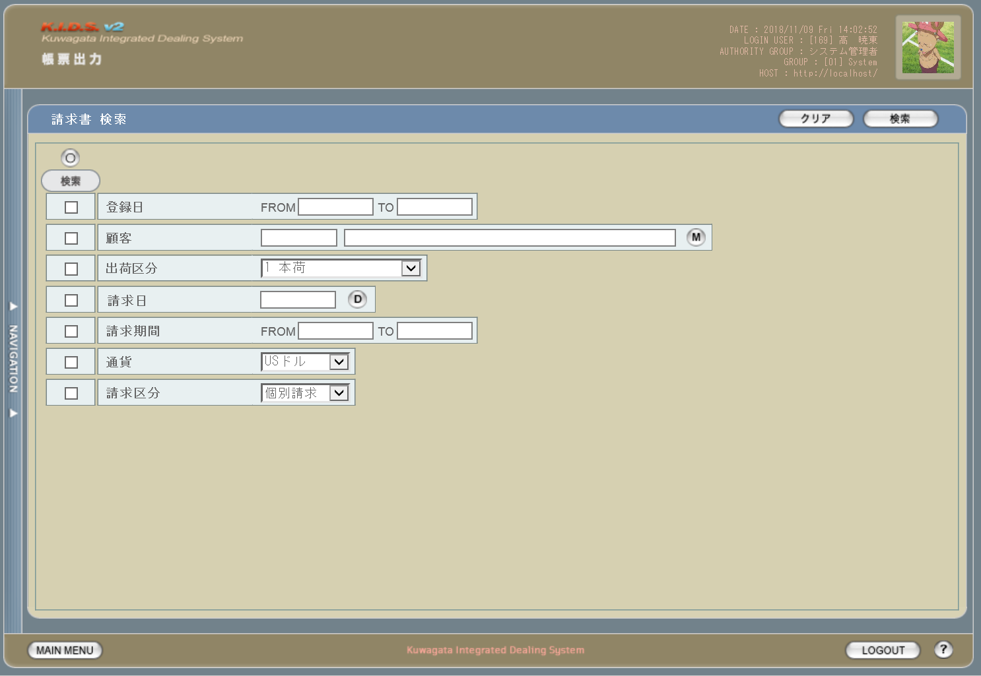

2
1

3

5

4

使用する部品
この画面では以下の部品を使用する。
No. | 名称 |  |  | 種類 |  | 必須 | 機能説明
1 | クリア |  |  | ボタン |  | - | 入力した検索条件をクリアする。
2 | 検索 |  |  | ボタン |  | - | 入力した条件で検索を実行する。
3 | 全チェック |  |  | ボタン |  | - | すべての検索条件でチェックをON/OFFする。
4 | 検索条件 |  |  | チェックボックス |  | - | チェックを入れた項目を検索条件に含める。
5 | 検索条件指定 |  |  | テキストボックス/ボタン |  | - | 検索条件を指定する。

操作手順
1 | 検索条件として含めたい項目の「検索」にチェックを入れる
2 | 検索条件を入力する
3 | 検索ボタンを押下する

派生画面
1 | なし

画面遷移
遷移元 |  |  |  |  |  |  |  | 遷移先
1 | U-00-03 |  | メインメニュー |  |  |  |  | 1 | U-09-13 | 請求書一覧
2 | U-09-00 |  | 帳票出力メニュー

備考
1 | この画面に関連する処理には、
 | a | 請求書
 | がある。
 | 処理の詳細については別紙『KID'Sシステム改修 機能設計書.xlsx』の
 | a | シート「請求書」
 | を参照のこと。

請求書一覧
画面定義
共通情報 |  |  | プロジェクト名 |  | 株式会社クワガタ様向け KID'S 受発注機能改修 |  |  |  |  |  |  | 作成者 |  | solcom 品川
 |  |  | システム名 |  | Kuwagata Integrated Dealing System (KID'S) |  |  |  |  |  |  | 作成日付 |  | 2018-12-20
 |  |  | 工程名 |  | 基本設計 |  |  |  |  |  |  | バージョン |  | 0.4
 |  |  | ドキュメントID |  | KIDS0002 |  |  |  |  |  |  | 更新者
 |  |  | ドキュメント名 |  | 基本設計 画面設計書 |  |  |  |  |  |  | 更新日付
書誌情報 |  |  | 画面ID |  | U-09-14
 |  |  | 画面の名称 |  | 請求書一覧
 |  |  | 概要 |  | 新規追加画面。請求書の検索結果一覧を表示する画面。この画面は前画面(「請求書検索」U-09-13)とは別にダイアログをポップアップで表示する。

画面レイアウト

1

2
3
4

使用する部品
この画面では以下の部品を使用する。
No. | 名称 |  |  | 種類 |  |  | 必須 | 機能説明
1 | タイトル行 |  |  | ラベル |  |  | - | 項目名を表示する。
2 | 請求書概要 |  |  | ラベル |  |  | - | 請求書に記載する内容の一部を表示する。
3 | COPYプレビュー |  |  | ボタン |  |  | - | 一度以上印刷済みの請求書にのみ表示。押下で文言「COPY」を半透明でオーバーレイ表示したプレビュー画面を別ダイアログで開く。

4 | プレビュー |  |  | ボタン |  |  | - | 押下でプレビュー画面を別ダイアログで開く。

操作手順
1 | 印刷を行う請求書のプレビューボタンまたはCOPYプレビューボタンを押下
 |  | → 請求書プレビュー画面(U-09-13-1)に遷移

派生画面
1 | U-09-13-1 |  | 請求書プレビュー画面 |  |  | 請求書のプレビューを表示する。ここから印刷が可能。この画面は前画面(U-09-13)とは別ダイアログをポップアップで開く。

画面レイアウト

1
 |  |  |  |  |  |  |  |  |  |  |  | 画面要素
 |  |  |  |  |  |  |  |  |  |  |  | 1 | PRINTボタン
 |  |  |  |  |  |  |  |  |  |  |  |  | 押下により請求書の印刷を行う。

 |  |  |  |  |  | ・COPYプレビューの場合
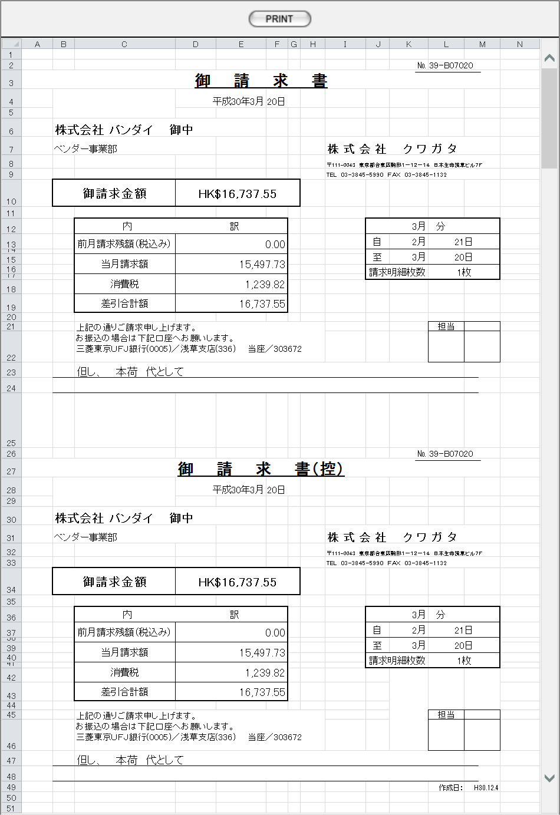

Ｃ Ｏ Ｐ Ｙ

Ｃ Ｏ Ｐ Ｙ

画面遷移
遷移元 |  |  |  |  |  |  |  |  | 遷移先
1 | U-09-12 |  | 請求書検索 |  |  |  |  |  | 1 | U-09-13-1 | 請求書プレビュー画面

備考
1 | この画面に関連する処理には、
 | a | 請求書
 | がある。
 | 処理の詳細については別紙『KID'Sシステム改修 機能設計書.xlsx』の
 | a | シート「請求書」
 | を参照のこと。

見積原価書
画面定義
共通情報 |  |  | プロジェクト名 |  | 株式会社クワガタ様向け KID'S 受発注機能改修 |  |  |  |  |  |  | 作成者 |  | solcom 品川
 |  |  | システム名 |  | Kuwagata Integrated Dealing System (KID'S) |  |  |  |  |  |  | 作成日付 |  | 2018-12-07
 |  |  | 工程名 |  | 基本設計 |  |  |  |  |  |  | バージョン |  | 0.3
 |  |  | ドキュメントID |  | KIDS0002 |  |  |  |  |  |  | 更新者
 |  |  | ドキュメント名 |  | 基本設計 画面設計書 |  |  |  |  |  |  | 更新日付
書誌情報 |  |  | 画面ID |  | U-10-05
 |  |  | 画面の名称 |  | 見積原価書
 |  |  | 概要 |  | データエクスポートのため、対象の見積原価書を指定する画面。本画面は元画面(「データエクスポートメニュー」U-10-00、改修対象外のため本書では扱わない)と同ウィンドウで遷移する。

画面レイアウト
新レイアウト
旧レイアウト

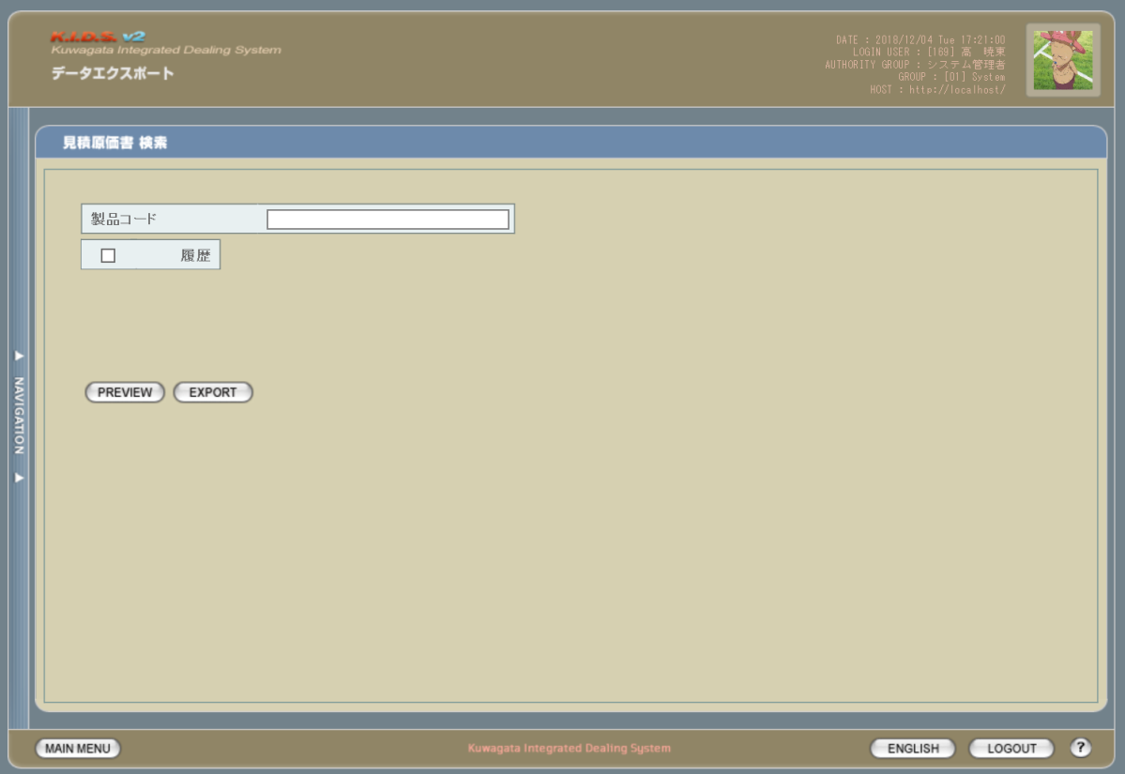
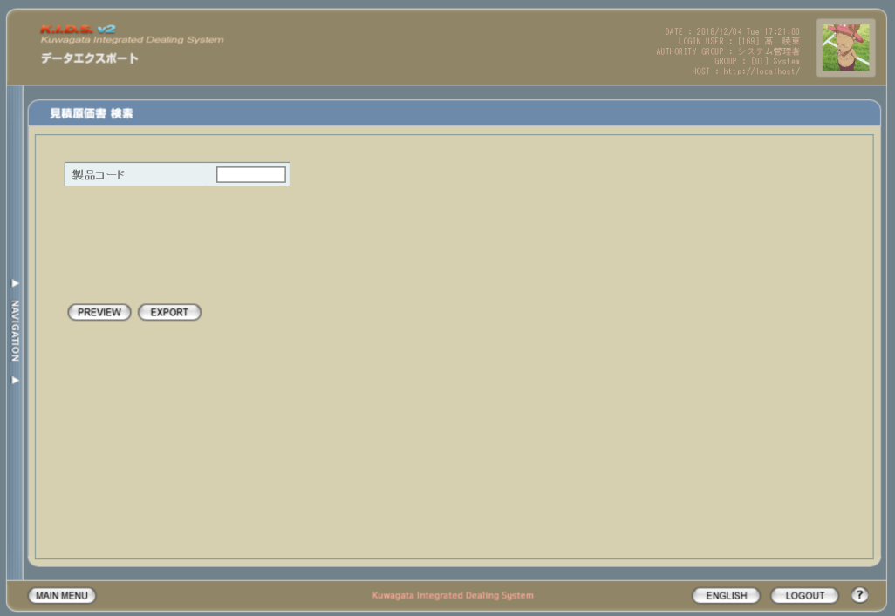

1

2
1

2
3

使用する部品
この画面では以下の部品を使用する。
No. | 名称 |  |  |  |  | 種類 |  | 必須 |  | 機能説明
1 | 対象見積原価書指定条件入力エリア |  |  |  |  | テキストボックス/チェックボックス |  | - |  | 詳細は下記参照。
2 | PREVIEW |  |  |  |  | ボタン |  | - |  | 改修対象外。
3 | EXPORT |  |  |  |  | ボタン |  | - |  | 改修対象外。

改修対象項目
No. | 名称 |  |  | 種別 | 改修内容
1 | 製品コード |  |  | 変更 | 製品コードの指定方法を変更。「-(半角ハイフン)」つなぎにより範囲指定(現行の「FROM」「TO」指定と同等)、「,(半角カンマ)」つなぎにより任意の複数の製品コードを指定できる。「-」「,」の前後にスペースを入れるか否かは任意とするが、全角スペースはエラーとする。

2 | 履歴 |  |  | 追加 | 見積原価管理機能改修に伴い、過去バージョンの見積原価書をエクスポートできるようにする。

操作手順
1 | 必要に応じて、製品コードの入力および履歴のチェックを行う
2 | PREVIEWボタンまたはEXPORTボタンを押下
 |  | → PREVIEW押下でエクスポートプレビュー画面(U-10-05-1)が別ダイアログで開く。
 |  | → EXPORT押下で対象の見積原価計算書がExcel形式でダウンロードされる。シートが複数ある場合、全シートを1ブックにまとめてzip圧縮したものがダウンロードされる。

派生画面
1 | U-10-05-1 |  | エクスポートプレビュー画面 |  |  |  | エクスポートされる見積原価書をExcelシート形式で表示する画面。この画面は前画面(U-10-05)とは別ダイアログをポップアップで開く。

画面レイアウト

1
2
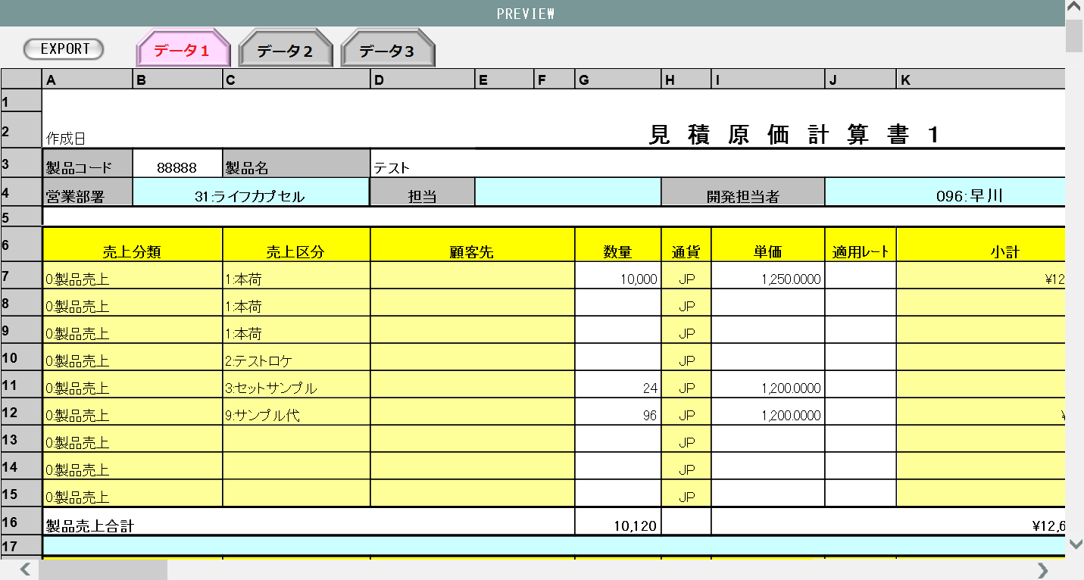
 |  |  |  |  |  |  |  |  |  |  |  | 画面要素
 |  |  |  |  |  |  |  |  |  |  |  | 1 | 「EXPORT」ボタン
 |  |  |  |  |  |  |  |  |  |  |  |  | 押下によりプレビューされている見積原価書をExcelデータとしてエクスポートする。

 |  |  |  |  |  |  |  |  |  |  |  | 2 | 切り替えタブ
 |  |  |  |  |  |  |  |  |  |  |  |  | エクスポート対象の見積原価書が複数ある場合のみ表示。現在表示されているシートはタブの色を変えて強調表示する。シート表示の順番は機能設計書にて定義する。

 |  |  |  |  |  |  |  |  |  |  |  | 3 | データ表示エリア
 |  |  |  |  |  |  |  |  |  |  |  |  | 見積原価書の内容を表示するエリア。この画面ではデータの編集は行えない。

3

画面遷移
遷移元 |  |  |  |  |  |  |  | 遷移先
1 | U-10-00 |  | データエクスポートメニュー(本書に記載なし) |  |  |  |  | 1 | U-10-05-1 |  | エクスポートプレビュー画面

備考
1 | この画面に関連する処理には、
 | a | 見積原価計算書のフォーマット変更
 | b | 検索/参照機能
 | がある。
 | 処理の詳細については別紙『KID'Sシステム改修 機能設計書.xlsx』の
 | a | シート「見積原価計算書のフォーマット変更」
 | b | シート「検索_参照機能」
 | を参照のこと。

アップロード
画面定義
共通情報 |  | プロジェクト名 | 株式会社クワガタ様向け KID'S 受発注機能改修 |  |  |  | 作成者 | solcom 品川
 |  | システム名 | Kuwagata Integrated Dealing System (KID'S) |  |  |  | 作成日付 | 2018-12-07
 |  | 工程名 | 基本設計 |  |  |  | バージョン | 0.3
 |  | ドキュメントID | KIDS0002 |  |  |  | 更新者
 |  | ドキュメント名 | 基本設計 画面設計書 |  |  |  | 更新日付
書誌情報 |  | 画面ID | U-11-01
 |  | 画面の名称 | アップロード
 |  | 概要 | 本改修により廃止。見積原価アップロード(U-03-06)と同一機能のため廃止とする。

画面レイアウト

本改修により廃止

使用する部品
画面レイアウトは存在しない。

操作手順
1 | なし

派生画面
1 | なし

画面遷移
遷移元 |  |  |  | 遷移先
- | - | - |  | - | - | -

備考
1 | 本改修により廃止

LC管理メニュー
画面定義
共通情報 |  |  | プロジェクト名 |  | 株式会社クワガタ様向け KID'S 受発注機能改修 |  |  |  |  |  | 作成者 | solcom 品川
 |  |  | システム名 |  | Kuwagata Integrated Dealing System (KID'S) |  |  |  |  |  | 作成日付 | 2018-12-07
 |  |  | 工程名 |  | 基本設計 |  |  |  |  |  | バージョン | 0.3
 |  |  | ドキュメントID |  | KIDS0002 |  |  |  |  |  | 更新者
 |  |  | ドキュメント名 |  | 基本設計 画面設計書 |  |  |  |  |  | 更新日付
書誌情報 |  |  | 画面ID |  | U-14-00
 |  |  | 画面の名称 |  | L/C関連メニュー
 |  |  | 概要 |  | 新規追加画面。L/C情報の管理メニュー画面。本画面は元画面(「メインメニュー」U-00-03)と同ウィンドウで遷移する。

画面レイアウト

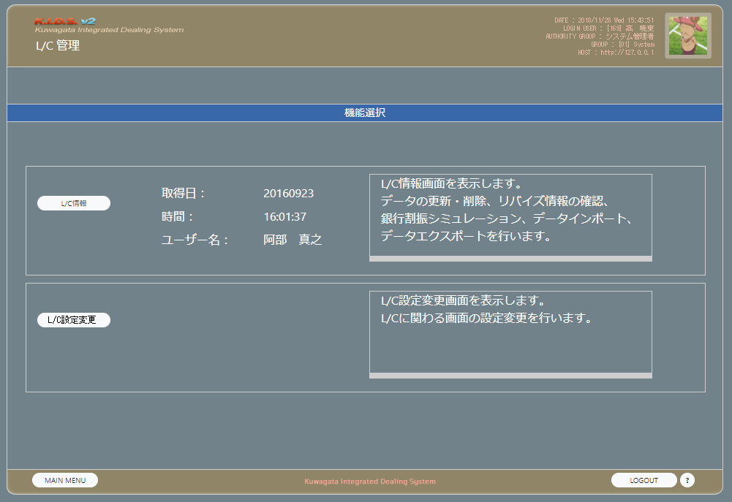

1

2

使用する部品
この画面では以下の部品を使用する。
No. | 名称 |  |  | 種類 |  | 必須 | 機能説明
1 | L/C情報 |  |  | ボタン |  | - | L/C情報画面(U-14-01)に同ウィンドウで遷移する。
2 | L/C設定変更 |  |  | ボタン |  | - | L/C設定変更画面(U-14-02)に同ウィンドウで遷移する。

操作手順
1 | L/C情報ボタンを押下
 |  | →L/C情報画面(U-14-01)に同ウィンドウで遷移する。
2 | L/C設定変更ボタンを押下
 |  | →L/C設定変更画面(U-14-02)に同ウィンドウで遷移する。

派生画面
1 | なし

画面遷移
遷移元 |  |  |  |  |  |  |  | 遷移先
1 | U-00-03 |  | メインメニュー |  |  |  |  | 1 | U-14-01 | L/C情報
 |  |  |  |  |  |  |  | 2 | U-14-02 | L/C設定変更

備考
1 | なし

LC情報
画面定義
共通情報 |  |  |  | プロジェクト名 |  | 株式会社クワガタ様向け KID'S 受発注機能改修 |  |  |  |  |  | 作成者 | solcom 品川
 |  |  |  | システム名 |  | Kuwagata Integrated Dealing System (KID'S) |  |  |  |  |  | 作成日付 | 2018-12-20
 |  |  |  | 工程名 |  | 基本設計 |  |  |  |  |  | バージョン | 0.4
 |  |  |  | ドキュメントID |  | KIDS0002 |  |  |  |  |  | 更新者
 |  |  |  | ドキュメント名 |  | 基本設計 画面設計書 |  |  |  |  |  | 更新日付
書誌情報 |  |  |  | 画面ID |  | U-14-01
 |  |  |  | 画面の名称 |  | L/C情報
 |  |  |  | 概要 |  | 新規追加画面。L/C情報の確認・更新・削除等の管理を行う。本画面は元画面(「L/C管理メニュー」U-14-00)と同ウィンドウで遷移する。

画面レイアウト

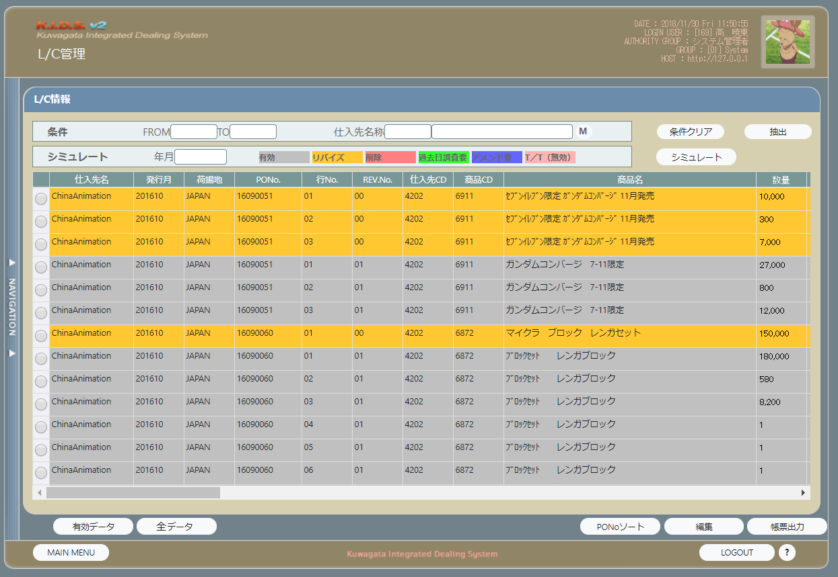

1
2
3
4
5
6
7

8
9
10

11

12

13
14
15
16
17

使用する部品
この画面では以下の部品を使用する。
No. | 名称 |  |  |  | 種類 |  | 必須 | 機能説明
1 | 抽出開始年月 |  |  |  | テキストボックス |  | - | L/C情報抽出の開始年月を指定する。
2 | 抽出終了年月 |  |  |  | テキストボックス |  | - | L/C情報抽出の終了年月を指定する。
3 | 仕入先コード |  |  |  | ラベル |  | - | 仕入先検索により選択された仕入先コードが表示される。
4 | 仕入先名称 |  |  |  | ラベル |  | - | 仕入先検索により選択された仕入先名称が表示される。
5 | 仕入先検索 |  |  |  | ボタン |  | - | ボタン押下で表示される選択肢は、テーブル「ackids.m_acpayinfo(支払先マスタ)」から取得する。
6 | 条件クリア |  |  |  | ボタン |  | - | 抽出開始年月・抽出終了年月・仕入先コード・仕入先名称の入力値をクリアする。
7 | 抽出 |  |  |  | ボタン |  | - | 入力した条件でL/C情報の抽出を行う。
8 | シミュレート開始年月 |  |  |  | テキストボックス |  | - | 銀行割振りシミュレーションの開始年月を指定する。
9 | 背景色凡例 |  |  |  | ラベル |  | - | L/C情報をグリッド表示した際の背景色の説明を表示する。
10 | シミュレート開始 |  |  |  | ボタン |  | - | 指定した開始年月で銀行割振りシミュレートを開始する。
11 | 編集指定 |  |  |  | チェックボックス |  | - | 編集可能なデータにのみ表示。編集ボタン押下時に編集対象となるデータを指定する。
12 | L/C情報表示グリッド |  |  |  | ラベル |  | - | 抽出されたL/C情報を表示する。
13 | 有効データ |  |  |  | ボタン |  | - | 押下で抽出されたL/C情報からさらに有効データのみを抽出する。
14 | 全データ |  |  |  | ボタン |  | - | 押下で抽出するL/C情報を有効・無効問わない全データとする。
15 | PONo.ソート |  |  |  | ボタン |  | - | 押下でグリッドされたL/C情報を発注書(PO)番号でソートする。
16 | 編集 |  |  |  | ボタン |  | - | 押下で編集指定されたデータをデフォルト表示したL/C編集画面(U-14-03)に同ウィンドウで遷移する。
17 | 帳票出力 |  |  |  | ボタン |  | - | 押下でL/C関連帳票出力画面(U-09-09)に同ウィンドウで遷移する。

操作手順
1 | 抽出開始年月を入力する。書式は以下のいずれかが有効となる。
 |  | YYYYMM
 |  | YYYYMMDD
 |  | YYYYMMD
 |  | YYYY/MM
 |  | YYYY/MM/DD
 |  | YYYY/M/D
 | いずれの書式を使用しても、表示時にはDもしくはDDが切り捨てられ「YYYY/MM」書式に自動変換される。
2 | 必要に応じ、抽出終了年月を入力する。書式は抽出開始年月に同じ。
3 | 必要に応じ、仕入先検索ボタンを押下して仕入先を設定する
 |  | →別ダイアログで仕入先一覧が開く。画面のレイアウトは発注検索(U-04-02)や仕入検索(U-07-02)の「仕入先」と同等。
4 | 条件クリアまたは抽出を押下
 |  | →抽出開始年月、入力されていた場合は抽出終了年月のチェックが行われる
 |  |  | →チェック結果に問題がなかった場合L/C情報の抽出が行われ、結果がグリッド表示される。
 |  |  | →チェック結果に問題があった場合、エラーメッセージがアラート表示される。
1 | シミュレート開始年月を入力する。書式は抽出開始年月に同じ。
2 | シミュレートを押下
 |  | →銀行割振りシミュレートが行われ、結果がグリッドに表示される。

派生画面
1 | なし

画面遷移
遷移元 |  |  |  |  |  |  |  |  | 遷移先
1 | U-00-03 |  |  | メインメニュー |  |  |  |  | 1 | U-14-03 | L/C編集
2 | U-14-00 |  |  | L/C管理メニュー

備考
1 | この画面に関連する処理には、
 | a | L/C情報画面
 | がある。
 | 処理の詳細については別紙『KID'Sシステム改修 機能設計書.xlsx』の
 | a | シート「LC情報画面」
 | を参照のこと。

LC設定変更
画面定義
共通情報 |  |  |  | プロジェクト名 |  | 株式会社クワガタ様向け KID'S 受発注機能改修 |  |  |  |  |  | 作成者 | solcom 品川
 |  |  |  | システム名 |  | Kuwagata Integrated Dealing System (KID'S) |  |  |  |  |  | 作成日付 | 2018-12-07
 |  |  |  | 工程名 |  | 基本設計 |  |  |  |  |  | バージョン | 0.3
 |  |  |  | ドキュメントID |  | KIDS0002 |  |  |  |  |  | 更新者
 |  |  |  | ドキュメント名 |  | 基本設計 画面設計書 |  |  |  |  |  | 更新日付
書誌情報 |  |  |  | 画面ID |  | U-14-02
 |  |  |  | 画面の名称 |  | L/C設定変更
 |  |  |  | 概要 |  | 新規追加画面。L/C管理において取引先銀行や仕入先の情報を管理する。本画面は元画面(「L/C管理メニュー」U-14-00)と同ウィンドウで遷移する。

画面レイアウト

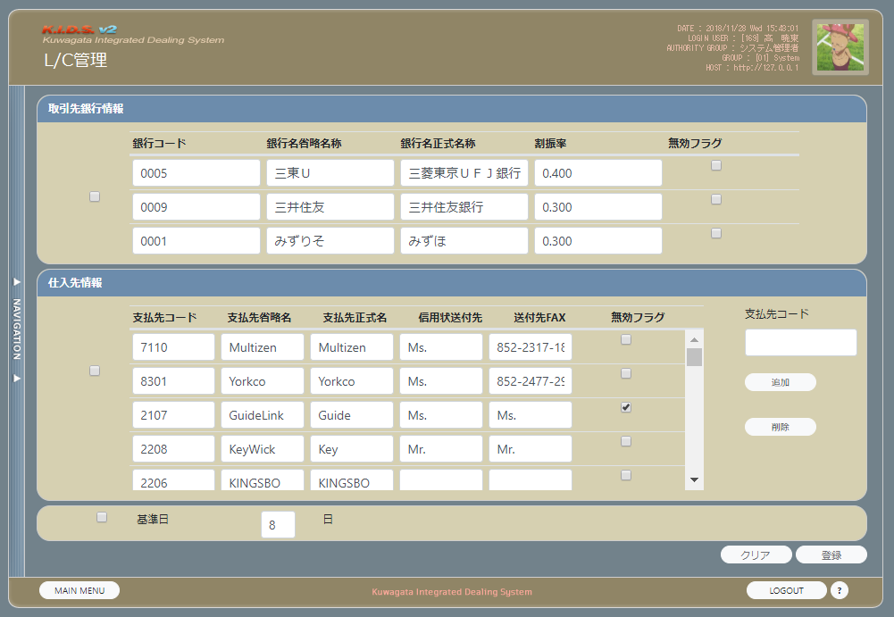

2
3
4
5
6
1

9
10
11
12
13
8
7
14

15

16

17

18

19
20

使用する部品
この画面では以下の部品を使用する。
No. | 名称 |  |  |  | 種類 |  | 必須 | 機能説明
1 | 銀行情報選択 |  |  |  | チェックボックス |  | - | チェック時に銀行情報の編集内容がDBに反映される。
2 | 銀行コード |  |  |  | テキストボックス |  | - | 銀行コードの編集を行う。
3 | 銀行名省略名称 |  |  |  | テキストボックス |  | - | 銀行名の略称を入力する。
4 | 銀行名正式名称 |  |  |  | テキストボックス |  | - | 正式な銀行名を入力する。
5 | 割振率 |  |  |  | テキストボックス |  | - | 銀行ごとの入金割振率を入力する。
6 | 無効フラグ |  |  |  | チェックボックス |  | - | 取引中止等の際にチェックを入れる。
7 | 仕入先情報選択 |  |  |  | チェックボックス |  | - | チェック時に仕入先情報の編集内容がDBに反映される。
8 | 支払先コード |  |  |  | テキストボックス |  | - | 支払先コードの編集を行う。
9 | 支払先省略名 |  |  |  | テキストボックス |  | - | 支払先の略称を入力する。
10 | 支払先正式名 |  |  |  | テキストボックス |  | - | 正式な取引先名を入力する。
11 | 信用状送付先 |  |  |  | テキストボックス |  | - | L/Cの送付先を入力する。
12 | 送付先FAX |  |  |  | テキストボックス |  | - | L/CをFAXで送付する場合のFAX番号を入力する。
13 | 無効フラグ |  |  |  | チェックボックス |  | - | 取引中止等の際にチェックを入れる。
14 | 支払先コード |  |  |  | テキストボックス |  | - | 新規追加もしくは削除する支払先のコードを入力する
15 | 追加 |  |  |  | ボタン |  | - | No.14の支払先コードに入力されたコードを支払先に追加する。必要な情報はこの画面から編集する。
16 | 削除 |  |  |  | ボタン |  | - | No.14の支払先コードに入力されたコードの支払先を削除する。無効フラグの場合は論理削除になるが、このボタンでの削除は物理削除となる。

17 | 基準日選択 |  |  |  | チェックボックス |  | - | チェック時に基準日の編集内容がDBに反映される。
18 | 基準日 |  |  |  | テキストボックス |  | - | 支払基準日の編集を行う。
19 | クリア |  |  |  | ボタン |  | - | ボタン押下時点までの編集内容をすべて破棄し、DB読込時点の状態に戻す。
20 | 登録 |  |  |  | ボタン |  | - | ボタン押下時点までの編集内容のうち、チェックが入れられている情報をDBに登録する。

操作手順
1 | 銀行情報、支払先情報、基準日のうち編集内容をDBに保存する項目にチェックを入れる
2 | 必要に応じ、内容の編集を行う。
3 | クリアまたは登録を押下
 |  | →登録押下の場合は入力項目のチェックが行われる。チェックの詳細およびエラー時のメッセージは機能設計書にて定義する。
 |  |  | →チェック結果に問題がなかった場合更新情報がDBに登録され、完了メッセージ「更新設定が完了しました」がアラート表示される。
 |  |  | →チェック結果に問題があった場合、エラーメッセージがアラート表示される。
 |  | →クリア押下の場合は編集内容がすべて破棄され、DB読込時点のデータが表示される。

派生画面
1 | なし

画面遷移
遷移元 |  |  |  |  |  |  |  |  | 遷移先
1 | U-00-03 |  |  | メインメニュー |  |  |  |  | - | - | -
2 | U-14-00 |  |  | L/C管理メニュー

備考
1 | この画面に関連する処理には、
 | a | L/C設定変更
 | がある。
 | 処理の詳細については別紙『KID'Sシステム改修 機能設計書.xlsx』の
 | a | シート「LC設定変更」
 | を参照のこと。

LC編集
画面定義
共通情報 |  |  |  | プロジェクト名 |  | 株式会社クワガタ様向け KID'S 受発注機能改修 |  |  |  |  |  | 作成者 | solcom 品川
 |  |  |  | システム名 |  | Kuwagata Integrated Dealing System (KID'S) |  |  |  |  |  | 作成日付 | 2018-12-07
 |  |  |  | 工程名 |  | 基本設計 |  |  |  |  |  | バージョン | 0.3
 |  |  |  | ドキュメントID |  | KIDS0002 |  |  |  |  |  | 更新者
 |  |  |  | ドキュメント名 |  | 基本設計 画面設計書 |  |  |  |  |  | 更新日付
書誌情報 |  |  |  | 画面ID |  | U-14-03
 |  |  |  | 画面の名称 |  | L/C編集
 |  |  |  | 概要 |  | 新規追加画面。L/C情報の確認・更新・削除等を行う。本画面は元画面(「L/C情報」U-14-01)と同ウィンドウで遷移する。

画面レイアウト

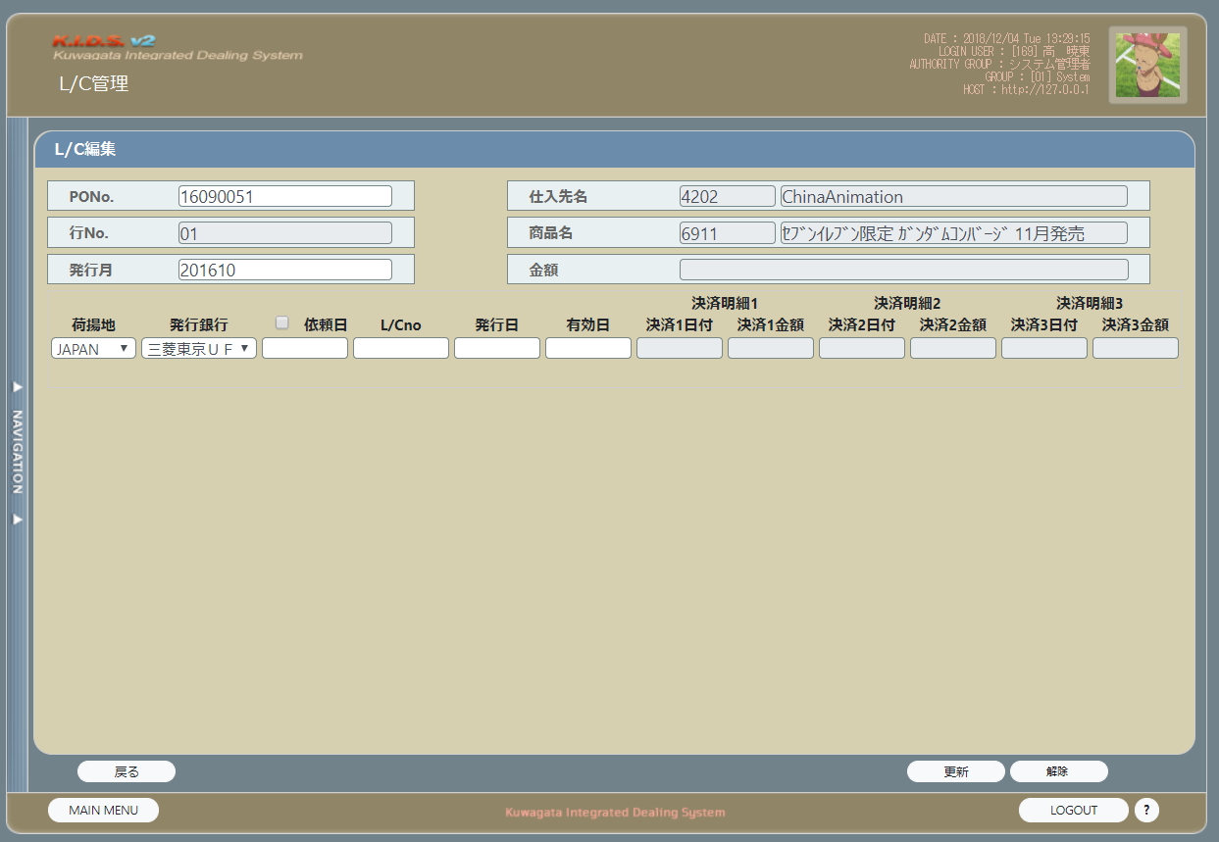

4
1

2
5

3
6
7
8
9

10
11
12
13
14

15
16
17

使用する部品
この画面では以下の部品を使用する。
No. | 名称 |  |  |  | 種類 |  | 必須 | 機能説明
1 | PONo. |  |  |  | テキストボックス |  | - | 発注書(PO)番号を入力する。
2 | 行No. |  |  |  | ラベル |  | - | 明細行番号を表示する。
3 | 発行月 |  |  |  | テキストボックス |  | - | 発注書番号が発行された年月を入力する。書式は「YYYYMM」。
4 | 仕入先名 |  |  |  | ラベル |  | - | L/C情報画面(U-14-1)で指定された仕入先が表示される。
5 | 商品名 |  |  |  | ラベル |  | - | 選択されたL/C情報で扱っている商品の商品コードと商品名が表示される。
6 | 金額 |  |  |  | ラベル |  | - | 選択されたL/C情報で扱っている商品の金額が表示される。
7 | 荷揚地 |  |  |  | プルダウン |  | - | プルダウンの選択肢は、テーブル「ackids.t_aclcinfo(LC情報テーブル)」から取得する。
8 | 発行銀行 |  |  |  | プルダウン |  | - | プルダウンの選択肢は、テーブル「ackids.m_acbankinfo(銀行マスタ)」から取得する。
9 | 依頼日チェック |  |  |  | チェックボックス |  | - | アメンド依頼の必要がある場合にチェックを入れる。
10 | 依頼日 |  |  |  | テキストボックス |  | - | 銀行にL/C発行依頼を行った日付を入力する。
11 | L/CNo. |  |  |  | テキストボックス |  | - | 信用状(L/C)番号を入力する。
12 | 発行日 |  |  |  | テキストボックス |  | - | アメンドが完了(もしくは不要と確定)してL/Cが有効になった日付を入力する。
13 | 有効日 |  |  |  | テキストボックス |  | - | L/Cの有効期限を入力する。
14 | 決済明細 |  |  |  | ラベル |  | - | 船荷証券(B/L)の決済日付と金額を表示する。編集不可。
15 | 戻る |  |  |  | ボタン |  | - | データに変更を加えず、L/C情報画面(U-14-01)表示状態に戻る。
16 | 更新 |  |  |  | ボタン |  | - | この画面で編集した内容をチェックして問題なければDBに登録する。
17 | 解除 |  |  |  | ボタン |  | - | アメンド依頼中もしくはL/C発行依頼中に有効。この画面で編集した内容をチェックして問題なければ依頼解除してDBに登録する。

操作手順
1 | 発注書番号と発行月を入力する。
2 | プルダウンから荷揚地と発行銀行を選択する。
3 | アメンドもしくはL/Cの発行が必要な場合依頼日チェックにチェックを入れる。
4 | L/Cが発行済みの場合、L/CNo.、発行日、有効日を入力する
5 | 戻るもしくは更新もしくは解除を押下
 |  | →戻る押下の場合、編集内容をすべて破棄して同ウィンドウでL/C情報画面(U-14-01)に遷移する。
 |  | →更新もしくは解除押下の場合入力内容のチェックを行う。チェックの詳細およびエラー時のメッセージは機能設計書にて定義する。
 |  |  | →入力内容に問題がなければDBに登録する。
 |  |  | →登録完了後、更新押下の場合「更新完了しました」、解除押下の場合「解除完了しました」の完了メッセージをアラート表示する。
 |  |  | →同ウィンドウでL/C情報画面(U-14-01)に遷移する。その際DBから最新の情報を取得し、本画面で行った編集が反映されている状態にする。

派生画面
1 | なし

画面遷移
遷移元 |  |  |  |  |  |  |  |  | 遷移先
1 | U-00-03 |  |  | メインメニュー |  |  |  |  | 1 | U-14-01 | L/C情報
2 | U-14-00 |  |  | L/C管理メニュー
3 | U-14-01 |  |  | L/C情報

備考
1 | この画面に関連する処理には、
 | a | L/C編集画面
 | がある。
 | 処理の詳細については別紙『KID'Sシステム改修 機能設計書.xlsx』の
 | a | シート「LC編集画面」
 | を参照のこと。

